Table 1
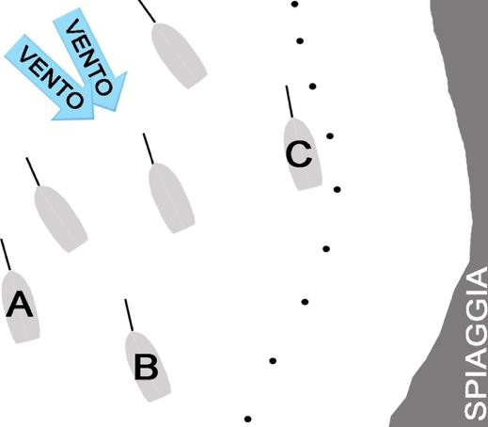
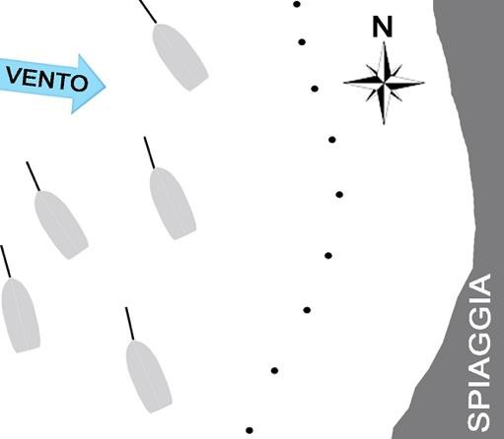
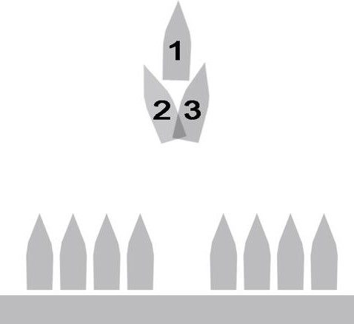
QUIZ BASE
 |  | IMMAGINE |  | DOMANDA |  |  |  |  |  |  |  |  | RISPOSTA 1 |  | V/F | RSPOSTA 2 |  |  |  |  |  |  | V/F | RISPOSTA 3 | V/F | PROGRESSIVO | CAPITOLO | TEMA | VOCE
1 |  |  |  | Com'è denominata la massima lunghezza dell'unità navale, cioè quella misurata tra le estremità prodiera e poppiera? |  |  |  |  |  |  |  |  | lunghezza tra le perpendicolari. |  | F | lunghezza al galleggiamento. |  |  |  |  |  |  | F | lunghezza fuori tutto. | V | 1.1.1-1 | BASE | TEORIA DELLO SCAFO | Nomenclatura delle parti principali dello scafo
2 |  |  |  | Cosa si intende per asse longitudinale di un'unità navale? |  |  |  |  |  |  |  |  | l'asse di rotazione di riferimento per il movimento di beccheggio. |  | F | l'asse passante per la prua e la poppa, parallelo alla chiglia. |  |  |  |  |  |  | V | l'asse orizzontale compreso tra le due murate, posto perpendicolarmente a quello trasversale. | F | 1.1.1-2 | BASE | TEORIA DELLO SCAFO | Nomenclatura delle parti principali dello scafo
3 |  |  |  | Quale funzione svolge la sentina di un'unità navale? |  |  |  |  |  |  |  |  | contenere il carburante. |  | F | contenere le acque sporche e i residui liquidi. |  |  |  |  |  |  | V | contenere le acque dolci. | F | 1.1.1-3 | BASE | TEORIA DELLO SCAFO | Nomenclatura delle parti principali dello scafo
4 |  |  |  | Le murate sono: |  |  |  |  |  |  |  |  | la porzione esterna e laterale dello scafo (opera morta) che si estende tra la prora e la poppa. |  | V | la superficie laterale verticale della tuga dell'unità navale. |  |  |  |  |  |  | F | la paratia divisoria verticale che separa due locali posti all'interno dello scafo. | F | 1.1.1-4 | BASE | TEORIA DELLO SCAFO | Nomenclatura delle parti principali dello scafo
5 |  |  |  | Cos'è il ponte di coperta? |  |  |  |  |  |  |  |  | il ponte che si estende longitudinalmente e trasversalmente, in modo continuo, racchiudendo interamente lo scafo. |  | V | la superficie orizzontale atta a ricoprire la parte più alta dell'unità. |  |  |  |  |  |  | F | la struttura che ricopre le cabine. | F | 1.1.1-5 | BASE | TEORIA DELLO SCAFO | Nomenclatura delle parti principali dello scafo
 |  | IMMAGINE |  | DOMANDA |  |  |  |  |  |  |  |  | RISPOSTA 1 |  | V/F | RSPOSTA 2 |  |  |  |  |  |  | V/F | RISPOSTA 3 | V/F | PROGRESSIVO | CAPITOLO | TEMA | VOCE
6 |  |  |  | Cosa si intende per prua dell'unità? |  |  |  |  |  |  |  |  | la parte priva di spigoli dello scafo. |  | F | la parte estrema posteriore dello scafo. |  |  |  |  |  |  | F | la porzione anteriore posta all'estremità dell'unità. | V | 1.1.1-6 | BASE | TEORIA DELLO SCAFO | Nomenclatura delle parti principali dello scafo
7 |  |  |  | Cosa si intende per poppa di un'unità? |  |  |  |  |  |  |  |  | la parte più arrotondata dello scafo. |  | F | la porzione posteriore posta all'estremità dello scafo. |  |  |  |  |  |  | V | la porzione estrema anteriore dello scafo. | F | 1.1.1-7 | BASE | TEORIA DELLO SCAFO | Nomenclatura delle parti principali dello scafo
8 |  |  |  | Cosa si intende per specchio di poppa di un'unità? |  |  |  |  |  |  |  |  | la porzione esterna e superiore della poppa. |  | V | la paratia interna che separa gli organi del timone dal resto delle cabine. |  |  |  |  |  |  | F | la superficie verticale interna | F | 1.1.1-8 | BASE | TEORIA DELLO SCAFO | Nomenclatura delle parti principali dello scafo
9 |  |  |  | Cosa si intende per locale macchine o locale apparato motore di un'unità? |  |  |  |  |  |  |  |  | l'ambiente di bordo dove sono sistemati i motori principali e la gran parte dei sistemi ausiliari. |  | V | il locale di bordo, generalmente situato a poppa, individuato come garage. |  |  |  |  |  |  | F | l'ambiente dovo sono collocati esclusivamente i sistemi ausiliari. | F | 1.1.1-9 | BASE | TEORIA DELLO SCAFO | Nomenclatura delle parti principali dello scafo
10 |  | figura001 |  | Con riferimento alla figura, quale porzione dello scafo è indicata dalle linee trasversali? |  |  |  |  |  |  |  |  | specchio di poppa. |  | F | opera viva. |  |  |  |  |  |  | V | opera morta. | F | 1.1.1-10 | BASE | TEORIA DELLO SCAFO | Nomenclatura delle parti principali dello scafo
11 |  | figura002 |  | Con riferimento al disegno rappresentato in figura, quale porzione dello scafo è indicata dalle linee trasversali? |  |  |  |  |  |  |  |  | opera morta. |  | V | specchio di poppa. |  |  |  |  |  |  | F | opera viva. | F | 1.1.1-11 | BASE | TEORIA DELLO SCAFO | Nomenclatura delle parti principali dello scafo
 |  | IMMAGINE |  | DOMANDA |  |  |  |  |  |  |  |  | RISPOSTA 1 |  | V/F | RSPOSTA 2 |  |  |  |  |  |  | V/F | RISPOSTA 3 | V/F | PROGRESSIVO | CAPITOLO | TEMA | VOCE
12 |  |  |  | Da cosa dipende la coppia di stabilità di forma di un'unità navale? |  |  |  |  |  |  |  |  | dal peso. |  | F | dalla forma della carena. |  |  |  |  |  |  | V | dalla lunghezza tra le perpendicolari. | F | 1.1.1-12 | BASE | TEORIA DELLO SCAFO | Nomenclatura delle parti principali dello scafo
13 |  |  |  | Gli elementi che suddividono lo scafo in senso trasversale, sono: |  |  |  |  |  |  |  |  | le paratie. |  | V | gli osteriggi. |  |  |  |  |  |  | F | i boccaporti. | F | 1.1.1-13 | BASE | TEORIA DELLO SCAFO | Nomenclatura delle parti principali dello scafo
14 |  |  |  | Lo specchio di poppa è: |  |  |  |  |  |  |  |  | la parte della poppa al di sopra del dritto di poppa. |  | V | l'apertura della poppa negli scafi autosvuotanti. |  |  |  |  |  |  | F | il fondo del pozzetto in cui è alloggiata la barra del timone. | F | 1.1.1-14 | BASE | TEORIA DELLO SCAFO | Nomenclatura delle parti principali dello scafo
15 |  |  |  | La parte emersa dell'unità è denominata: |  |  |  |  |  |  |  |  | sezione maestra. |  | F | opera morta. |  |  |  |  |  |  | V | opera viva. | F | 1.1.1-15 | BASE | TEORIA DELLO SCAFO | Nomenclatura delle parti principali dello scafo
16 |  |  |  | La parte sommersa dell'unità è denominata: |  |  |  |  |  |  |  |  | opera viva. |  | V | opera morta. |  |  |  |  |  |  | F | bordo libero. | F | 1.1.1-16 | BASE | TEORIA DELLO SCAFO | Nomenclatura delle parti principali dello scafo
17 |  |  |  | La "galloccia" è: |  |  |  |  |  |  |  |  | un foro per l'uscita dell'acqua dal pozzetto. |  | F | un sistema per tendere le draglie. |  |  |  |  |  |  | F | un appiglio per rinviare e/o dare volta al cavo di ormeggio oppure ad una cima di bordo (come drizze/scotte). | V | 1.1.1-17 | BASE | TEORIA DELLO SCAFO | Nomenclatura delle parti principali dello scafo
 |  | IMMAGINE |  | DOMANDA |  |  |  |  |  |  |  |  | RISPOSTA 1 |  | V/F | RSPOSTA 2 |  |  |  |  |  |  | V/F | RISPOSTA 3 | V/F | PROGRESSIVO | CAPITOLO | TEMA | VOCE
18 |  |  |  | La bitta è: |  |  |  |  |  |  |  |  | un foro per l'uscita dell'acqua dal pozzetto. |  | F | un tornichetto per tendere le draglie. |  |  |  |  |  |  | F | bassa e robusta colonnetta, generalmenete con una testa a fungo, posta sulle banchine e sui ponti delle navi per legarvi le catene o i cavi di ormeggio; | V | 1.1.1-18 | BASE | TEORIA DELLO SCAFO | Nomenclatura delle parti principali dello scafo
19 |  |  |  | Il gavone di un'imbarcazione da diporto è: |  |  |  |  |  |  |  |  | il vano-ripostiglio, sia di prora sia di poppa. |  | V | quella parte curva dello scafo prossima alla prora. |  |  |  |  |  |  | F | quella parte arrotondata dello scafo prima della poppa. | F | 1.1.1-19 | BASE | TEORIA DELLO SCAFO | Nomenclatura delle parti principali dello scafo
20 |  | figura003 |  | La freccia verso l'unità rappresentata in figura a fianco indica il: |  |  |  |  |  |  |  |  | mascone di sinistra. |  | V | giardinetto di sinistra. |  |  |  |  |  |  | F | dritto di prora. | F | 1.1.1-20 | BASE | TEORIA DELLO SCAFO | Nomenclatura delle parti principali dello scafo
21 |  | figura004 |  | La freccia verso l'unità rappresentata in figura a fianco indica il: |  |  |  |  |  |  |  |  | mascone di dritta. |  | V | giardinetto di dritta. |  |  |  |  |  |  | F | dritto di prora. | F | 1.1.1-21 | BASE | TEORIA DELLO SCAFO | Nomenclatura delle parti principali dello scafo
22 |  |  |  | Il pescaggio di un'imbarcazione è: |  |  |  |  |  |  |  |  | la distanza verticale tra la linea di galleggiamento e il punto inferiore estremo dello scafo. |  | V | il peso totale della nave. |  |  |  |  |  |  | F | la distanza tra la chiglia dell'unità e il fondo del mare. | F | 1.1.1-22 | BASE | TEORIA DELLO SCAFO | Nomenclatura delle parti principali dello scafo
23 |  |  |  | L'ordinata maestra è quella: |  |  |  |  |  |  |  |  | di maggior spessore. |  | F | che corrisponde alla sezione maestra dello scafo dell'unità. |  |  |  |  |  |  | V | indicata con il numero 1. | F | 1.1.1-23 | BASE | TEORIA DELLO SCAFO | Nomenclatura delle parti principali dello scafo
 |  | IMMAGINE |  | DOMANDA |  |  |  |  |  |  |  |  | RISPOSTA 1 |  | V/F | RSPOSTA 2 |  |  |  |  |  |  | V/F | RISPOSTA 3 | V/F | PROGRESSIVO | CAPITOLO | TEMA | VOCE
24 |  | figura005 |  | La freccia verso l'unità rappresentata in figura a fianco indica il: |  |  |  |  |  |  |  |  | giardinetto di dritta. |  | V | babordo. |  |  |  |  |  |  | F | mascone di dritta. | F | 1.1.1-24 | BASE | TEORIA DELLO SCAFO | Nomenclatura delle parti principali dello scafo
25 |  | figura006 |  | La freccia verso l'unità rappresentata in figura a fianco indica il: |  |  |  |  |  |  |  |  | giardinetto di sinistra. |  | V | babordo. |  |  |  |  |  |  | F | mascone di sinistra. | F | 1.1.1-25 | BASE | TEORIA DELLO SCAFO | Nomenclatura delle parti principali dello scafo
26 |  |  |  | L'ombrinale è: |  |  |  |  |  |  |  |  | il foro attraverso cui passa la catena dell'ancora quando viene dato fondo. |  | F | la parte più bassa dello scafo, immediatamente al di sotto del motore, dove si raccolgono eventuali perdite di fluidi. |  |  |  |  |  |  | F | una piccola apertura per far defluire l'acqua presente in coperta o nel pozzetto | V | 1.1.1-26 | BASE | TEORIA DELLO SCAFO | Nomenclatura delle parti principali dello scafo
27 |  |  |  | La sentina di un'unità è lo spazio compreso tra: |  |  |  |  |  |  |  |  | la poppa e la prima paratia. |  | F | la dritta e la sinistra dell'unità. |  |  |  |  |  |  | F | il fondo all'interno dello scafo e il pagliolo (o pagliolato). | V | 1.1.1-27 | BASE | TEORIA DELLO SCAFO | Nomenclatura delle parti principali dello scafo
28 |  |  |  | La linea che separa l'opera viva dall'opera morta è denominata: |  |  |  |  |  |  |  |  | linea di bordo libero. |  | F | linea di galleggiamento. |  |  |  |  |  |  | V | linea di chiglia. | F | 1.1.1-28 | BASE | TEORIA DELLO SCAFO | Nomenclatura delle parti principali dello scafo
29 |  |  |  | Come si chiama il pavimento interno di un'imbarcazione da diporto? |  |  |  |  |  |  |  |  | murata. |  | F | pagliolato. |  |  |  |  |  |  | V | dormiente. | F | 1.1.1-29 | BASE | TEORIA DELLO SCAFO | Nomenclatura delle parti principali dello scafo
 |  | IMMAGINE |  | DOMANDA |  |  |  |  |  |  |  |  | RISPOSTA 1 |  | V/F | RSPOSTA 2 |  |  |  |  |  |  | V/F | RISPOSTA 3 | V/F | PROGRESSIVO | CAPITOLO | TEMA | VOCE
30 |  |  |  | La battagliola è: |  |  |  |  |  |  |  |  | un'apertura praticata in coperta. |  | F | un punto specifico della murata ove appoggiare i parabordi tutte le volte che si esegue l'ormeggio di fianco. |  |  |  |  |  |  | F | una sorta di ringhiera laterale per aiutare il passaggio tra poppa e prora. | V | 1.1.1-30 | BASE | TEORIA DELLO SCAFO | Nomenclatura delle parti principali dello scafo
31 |  |  |  | Quale affermazione, tra le seguenti, è corretta: |  |  |  |  |  |  |  |  | l'insieme di draglie e candelieri costituisce la battagliola a protezione del camminamento per il passaggio tra poppa e prora. |  | V | la stazza esprime la larghezza totale della scafo. |  |  |  |  |  |  | F | l'opera viva è la parte emersa dello scafo. | F | 1.1.1-31 | BASE | TEORIA DELLO SCAFO | Nomenclatura delle parti principali dello scafo
32 |  |  |  | Lo scafo di un'unità da diporto è la: |  |  |  |  |  |  |  |  | sezione maestra dell'opera morta. |  | F | sezione maestra dell'opera viva. |  |  |  |  |  |  | F | struttura che costituisce il guscio dell'unità. | V | 1.1.1-32 | BASE | TEORIA DELLO SCAFO | Nomenclatura delle parti principali dello scafo
33 |  |  |  | La "losca" è: |  |  |  |  |  |  |  |  | un foro per il quale passa la catena dell'ancora quando viene dato fondo. |  | F | un'apertura, ricavata nella poppa, per la quale passa l'asse del timone. |  |  |  |  |  |  | V | la parte più bassa dello scafo, immediatamente al di sotto del motore, dove si raccolgono eventuali perdite di fluidi. | F | 1.1.1-33 | BASE | TEORIA DELLO SCAFO | Nomenclatura delle parti principali dello scafo
34 |  |  |  | Il beccheggio è l'oscillazione dell'unità intorno al suo asse: |  |  |  |  |  |  |  |  | trasversale. |  | V | longitudinale. |  |  |  |  |  |  | F | verticale. | F | 1.1.1-34 | BASE | TEORIA DELLO SCAFO | Nomenclatura delle parti principali dello scafo
35 |  |  |  | La parte strutturale della poppa, alla quale si incardina il timone, se esterno, è: |  |  |  |  |  |  |  |  | il dritto di poppa. |  | V | la losca del timone. |  |  |  |  |  |  | F | il ginocchio di poppa. | F | 1.1.1-35 | BASE | TEORIA DELLO SCAFO | Nomenclatura delle parti principali dello scafo
 |  | IMMAGINE |  | DOMANDA |  |  |  |  |  |  |  |  | RISPOSTA 1 |  | V/F | RSPOSTA 2 |  |  |  |  |  |  | V/F | RISPOSTA 3 | V/F | PROGRESSIVO | CAPITOLO | TEMA | VOCE
36 |  |  |  | Le strutture verticali, che suddividono internamente lo scafo, sono: |  |  |  |  |  |  |  |  | le murate. |  | F | le paratie. |  |  |  |  |  |  | V | il pagliolato. | F | 1.1.1-36 | BASE | TEORIA DELLO SCAFO | Nomenclatura delle parti principali dello scafo
37 |  |  |  | La carena è: |  |  |  |  |  |  |  |  | l'opera viva. |  | V | la parte esterna dello scafo. |  |  |  |  |  |  | F | l’opera morta. | F | 1.1.1-37 | BASE | TEORIA DELLO SCAFO | Nomenclatura delle parti principali dello scafo
38 |  |  |  | Una sovrastruttura è quella parte della nave che si eleva al di sopra del: |  |  |  |  |  |  |  |  | pagliolato. |  | F | paramezzale. |  |  |  |  |  |  | F | ponte di coperta nel caso di unità con unico ponte. | V | 1.1.1-38 | BASE | TEORIA DELLO SCAFO | Nomenclatura delle parti principali dello scafo
39 |  |  |  | La tuga è: |  |  |  |  |  |  |  |  | la sovrastruttura abitabile innalzata sopra un ponte. |  | V | un elemento costruttivo ubicato sotto il ponte. |  |  |  |  |  |  | F | un vano destinato al ricovero di cime, vele e accessori. | F | 1.1.1-39 | BASE | TEORIA DELLO SCAFO | Nomenclatura delle parti principali dello scafo
40 |  |  |  | La sagola è: |  |  |  |  |  |  |  |  | la corda più lunga. |  | F | una sartia volante. |  |  |  |  |  |  | F | una cima di piccolo diametro | V | 1.1.1-40 | BASE | TEORIA DELLO SCAFO | Nomenclatura delle parti principali dello scafo
41 |  |  |  | Cosa si intende per giardinetto? |  |  |  |  |  |  |  |  | la parte esterna convessa (a dritta e sinistra) in corrispondenza della prua. |  | F | la zona più esterna e centrale della poppa. |  |  |  |  |  |  | F | la porzione terminale della parte esterna dello scafo, posto in prossimità della poppa (a dritta e a sinistra), con profilo spigoloso o tondeggiante. | V | 1.1.1-41 | BASE | TEORIA DELLO SCAFO | Nomenclatura delle parti principali dello scafo
 |  | IMMAGINE |  | DOMANDA |  |  |  |  |  |  |  |  | RISPOSTA 1 |  | V/F | RSPOSTA 2 |  |  |  |  |  |  | V/F | RISPOSTA 3 | V/F | PROGRESSIVO | CAPITOLO | TEMA | VOCE
42 |  |  |  | Cosa è il boccaporto? |  |  |  |  |  |  |  |  | il giardinetto come la parte curva dello scafo vicino alla prora. |  | F | il trincarino come la protezione esterna dello scafo. |  |  |  |  |  |  | F | l'apertura nel ponte di coperta per il passaggio all'interno di persone o cose. | V | 1.1.1-42 | BASE | TEORIA DELLO SCAFO | Nomenclatura delle parti principali dello scafo
43 |  |  |  | Qual è la funzione degli zinchi? |  |  |  |  |  |  |  |  | evitare le corrosioni galvaniche. |  | V | aumentare la zavorra. |  |  |  |  |  |  | F | impedire che l'acqua filtri all'interno dello scafo. | F | 1.1.1-43 | BASE | TEORIA DELLO SCAFO | Nomenclatura delle parti principali dello scafo
44 |  |  |  | Il flying bridge, detto anche fly, è: |  |  |  |  |  |  |  |  | il ponte superiore di una unità a motore, dove è collocata la seconda timoneria. |  | V | il ponte principale, dove si trova la timoneria principale. |  |  |  |  |  |  | F | un tipo di vela. | F | 1.1.1-44 | BASE | TEORIA DELLO SCAFO | Nomenclatura delle parti principali dello scafo
45 |  |  |  | Cos'è il baglio massimo: |  |  |  |  |  |  |  |  | la distanza verticale tra la linea di galleggiamento e la parte superiore della chiglia. |  | F | il peso totale che la nave può trasportare. |  |  |  |  |  |  | F | la larghezza massima dello scafo. | V | 1.1.1-45 | BASE | TEORIA DELLO SCAFO | Nomenclatura delle parti principali dello scafo
46 |  |  |  | Il pagliolo di un'imbarcazione da diporto è: |  |  |  |  |  |  |  |  | una trave longitudinale che sostiene i bagli. |  | F | un piano amovibile e calpestabile sotto coperta. |  |  |  |  |  |  | V | un elemento essenziale per il rinforzo trasversale dell'imbarcazione. | F | 1.1.1-46 | BASE | TEORIA DELLO SCAFO | Nomenclatura delle parti principali dello scafo
47 |  |  |  | La distanza verticale posta tra la coperta e la linea di galleggiamento è: |  |  |  |  |  |  |  |  | il bordo libero. |  | V | l'immersione. |  |  |  |  |  |  | F | l'opera viva. | F | 1.1.1-47 | BASE | TEORIA DELLO SCAFO | Nomenclatura delle parti principali dello scafo
 |  | IMMAGINE |  | DOMANDA |  |  |  |  |  |  |  |  | RISPOSTA 1 |  | V/F | RSPOSTA 2 |  |  |  |  |  |  | V/F | RISPOSTA 3 | V/F | PROGRESSIVO | CAPITOLO | TEMA | VOCE
48 |  |  |  | Cosa è la sezione maestra dello scafo? |  |  |  |  |  |  |  |  | la sezione trasversale centrale che, normalmente, ha maggior larghezza |  | V | la zona in cui si comanda. |  |  |  |  |  |  | F | la sezione iniziale dello scafo | F | 1.1.1-48 | BASE | TEORIA DELLO SCAFO | Nomenclatura delle parti principali dello scafo
49 |  |  |  | In un'imbarcazione da diporto la tuga è: |  |  |  |  |  |  |  |  | la sovrastruttura elevata sulla coperta, che non si estende per tutta la larghezza dell'unità. |  | V | il pozzetto a poppa ovvero la parte ribassata rispetto al piano di coperta. |  |  |  |  |  |  | F | la sovrastruttura elevata sulla coperta, che si estende per tutta la larghezza dell'unità. | F | 1.1.1-49 | BASE | TEORIA DELLO SCAFO | Nomenclatura delle parti principali dello scafo
50 |  |  |  | I candelieri sono: |  |  |  |  |  |  |  |  | fanali bianchi da accendere in caso di emergenza. |  | F | gli appigli orizzontali di sicurezza. |  |  |  |  |  |  | F | elementi verticali delle battagliole. | V | 1.1.1-50 | BASE | TEORIA DELLO SCAFO | Nomenclatura delle parti principali dello scafo
51 |  |  |  | Il piano di calpestìo più basso di un’imbarcazione da diporto si chiama: |  |  |  |  |  |  |  |  | sentina. |  | F | coperta. |  |  |  |  |  |  | F | pagliolato. | V | 1.1.1-51 | BASE | TEORIA DELLO SCAFO | Nomenclatura delle parti principali dello scafo
52 |  |  |  | La carena viene detta dislocante se è del tipo: |  |  |  |  |  |  |  |  | piatta. |  | F | catamarano. |  |  |  |  |  |  | F | tonda. | V | 1.1.1-52 | BASE | TEORIA DELLO SCAFO | Nomenclatura delle parti principali dello scafo
53 |  |  |  | La linea di galleggiamento: |  |  |  |  |  |  |  |  | è la linea che divide lo scafo in opera viva e opera morta. |  | V | è la parte terminale superiore della fiancata. |  |  |  |  |  |  | F | indica il limite superiore del bordo libero. | F | 1.1.1-53 | BASE | TEORIA DELLO SCAFO | Nomenclatura delle parti principali dello scafo
 |  | IMMAGINE |  | DOMANDA |  |  |  |  |  |  |  |  | RISPOSTA 1 |  | V/F | RSPOSTA 2 |  |  |  |  |  |  | V/F | RISPOSTA 3 | V/F | PROGRESSIVO | CAPITOLO | TEMA | VOCE
54 |  |  |  | Un catamarano: |  |  |  |  |  |  |  |  | non plana e navigando sposta l’acqua a destra e a sinistra. |  | F | non plana e si alza sul filo dell’acqua. |  |  |  |  |  |  | F | presenta due scafi. | V | 1.1.1-54 | BASE | TEORIA DELLO SCAFO | Nomenclatura delle parti principali dello scafo
55 |  |  |  | Il timone è compensato quando: |  |  |  |  |  |  |  |  | è composto da un particolare tipo di legno. |  | F | una parte della pala è a proravia dell'asse. |  |  |  |  |  |  | V | corregge eventuali errori del timoniere. | F | 1.1.1-55 | BASE | TEORIA DELLO SCAFO | Nomenclatura delle parti principali dello scafo
56 |  |  |  | Come si chiama la superficie del timone su cui agisce la pressione dell'acqua? |  |  |  |  |  |  |  |  | asse. |  | F | pala. |  |  |  |  |  |  | V | ruota. | F | 1.1.1-56 | BASE | TEORIA DELLO SCAFO | Nomenclatura delle parti principali dello scafo
57 |  |  |  | Il timone è compensato se: |  |  |  |  |  |  |  |  | una parte della pala è a proravia dell'asse. |  | V | tutta la pala è a poppavia dell'asse. |  |  |  |  |  |  | F | la pala è dotata di asse in alluminio. | F | 1.1.1-57 | BASE | TEORIA DELLO SCAFO | Nomenclatura delle parti principali dello scafo
58 |  | figura007 |  | La freccia verso l'unità rappresentata in figura a fianco indica il: |  |  |  |  |  |  |  |  | mascone. |  | F | traverso. |  |  |  |  |  |  | V | giardinetto. | F | 1.1.1-58 | BASE | TEORIA DELLO SCAFO | Nomenclatura delle parti principali dello scafo
59 |  | figura008 |  | Le frecce in figura indicano: |  |  |  |  |  |  |  |  | il mascone di sinistra. |  | F | la murata sinistra. |  |  |  |  |  |  | V | il giardinetto di sinistra. | F | 1.1.1-59 | BASE | TEORIA DELLO SCAFO | Nomenclatura delle parti principali dello scafo
 |  | IMMAGINE |  | DOMANDA |  |  |  |  |  |  |  |  | RISPOSTA 1 |  | V/F | RSPOSTA 2 |  |  |  |  |  |  | V/F | RISPOSTA 3 | V/F | PROGRESSIVO | CAPITOLO | TEMA | VOCE
60 |  | figura009 |  | Le frecce in figura indicano: |  |  |  |  |  |  |  |  | il baglio massimo. |  | F | il mascone di dritta. |  |  |  |  |  |  | F | la murata di dritta. | V | 1.1.1-60 | BASE | TEORIA DELLO SCAFO | Nomenclatura delle parti principali dello scafo
61 |  |  |  | I tubolari sono: |  |  |  |  |  |  |  |  | i tubi di scarico del pozzetto, collegati agli ombrinali. |  | F | le parti esterne di un battello pneumatico, che ne garantiscono una parte della riserva di galleggiamento. |  |  |  |  |  |  | V | l'insieme degli elementi a protezione del camminamento per il passaggio tra poppa e prora. | F | 1.1.1-61 | BASE | TEORIA DELLO SCAFO | Nomenclatura delle parti principali dello scafo
62 |  |  |  | Per RIB (o RHIB) si intende: |  |  |  |  |  |  |  |  | i battelli pneumatici con chiglia rigida. |  | V | il musone di prua dove è alloggiata l'ancora. |  |  |  |  |  |  | F | è un nome di fantasia. | F | 1.1.1-62 | BASE | TEORIA DELLO SCAFO | Nomenclatura delle parti principali dello scafo
63 |  |  |  | Si chiama musone: |  |  |  |  |  |  |  |  | è un nome di fantasia. |  | F | l'attacco del timone sullo specchio di poppa. |  |  |  |  |  |  | F | la ferramenta che si trova a prua estrema, generalmente composta da un unico blocco, che comprende il passacatena dell´ancora. | V | 1.1.1-63 | BASE | TEORIA DELLO SCAFO | Nomenclatura delle parti principali dello scafo
64 |  |  |  | Il passascafo è: |  |  |  |  |  |  |  |  | la parte filettata che attraversa lo spessore della carena e si connette alla presa a mare nelle tubazioni che trasportano l'acqua alle o dalle varie utenze. |  | V | il foro da cui defluisce l'acqua dal pozzetto. |  |  |  |  |  |  | F | il foro attraverso cui passa la catena dell'ancora quando viene dato fondo. | F | 1.1.1-64 | BASE | TEORIA DELLO SCAFO | Nomenclatura delle parti principali dello scafo
65 |  |  |  | Il pozzetto è: |  |  |  |  |  |  |  |  | la parte esterna di un'imbarcazione dove solitamente sono posizionate le manovre e il timone, destinata ad accogliere gli ospiti in sicurezza. |  | V | il punto di raccolta di eventuali perdite di fluidi del motore. |  |  |  |  |  |  | F | l'apertura per far defluire l'acqua presente in coperta. | F | 1.1.1-65 | BASE | TEORIA DELLO SCAFO | Nomenclatura delle parti principali dello scafo
 |  | IMMAGINE |  | DOMANDA |  |  |  |  |  |  |  |  | RISPOSTA 1 |  | V/F | RSPOSTA 2 |  |  |  |  |  |  | V/F | RISPOSTA 3 | V/F | PROGRESSIVO | CAPITOLO | TEMA | VOCE
66 |  |  |  | Il pulpito è: |  |  |  |  |  |  |  |  | l'attacco della ruota del timone. |  | F | la protezione dalle cadute posta a estrema prua e estrema poppa, solitamente in tubo di acciaio, cui è ancorata la battagliola. |  |  |  |  |  |  | V | la ferramenta che si trova a prua estrema, generalmente composta da un unico blocco, che comprende il passacatena dell´ancora. | F | 1.1.1-66 | BASE | TEORIA DELLO SCAFO | Nomenclatura delle parti principali dello scafo
67 |  |  |  | Si dicono prese a mare: |  |  |  |  |  |  |  |  | le valvole, poste in connessione con i passascafo, che consentono di chiudere l'ingresso dell'acqua all'interno della barca. |  | V | le elichette che fuoriescono dallo scafo con cui il log determina la velocità dello scafo. |  |  |  |  |  |  | F | è un termine di fantasia. | F | 1.1.1-67 | BASE | TEORIA DELLO SCAFO | Nomenclatura delle parti principali dello scafo
68 |  |  |  | In base alle prestazioni nautiche dei principali tipi di scafo, si può affermare che: |  |  |  |  |  |  |  |  | la carena a "V" profonda affronta meglio il moto ondoso molto formato. |  | V | la carena dislocante è la più adatta alla planata. |  |  |  |  |  |  | F | la carena piatta è la più adatta per affrontare il moto ondoso formato. | F | 1.1.1-68 | BASE | TEORIA DELLO SCAFO | Nomenclatura delle parti principali dello scafo
69 |  |  |  | Il rollìo è l'oscillazione dell'unità intorno al suo asse: |  |  |  |  |  |  |  |  | longitudinale. |  | V | verticale. |  |  |  |  |  |  | F | trasversale. | F | 1.1.1-69 | BASE | TEORIA DELLO SCAFO | Nomenclatura delle parti principali dello scafo
70 |  |  |  | La carena viene detta dislocante se: |  |  |  |  |  |  |  |  | se in un dato momento non plana. |  | F | plana e si alza sul filo dell'acqua. |  |  |  |  |  |  | F | è tonda oppure a V profondo. | V | 1.1.1-70 | BASE | TEORIA DELLO SCAFO | Nomenclatura delle parti principali dello scafo
71 |  |  |  | La carena viene detta dislocante se è del tipo: |  |  |  |  |  |  |  |  | non plana e navigando sposta l’acqua a destra e a sinistra. |  | V | plana e si alza sul filo dell’acq |  |  |  |  |  |  | F | presenta due scafi. | F | 1.1.1-71 | BASE | TEORIA DELLO SCAFO | Nomenclatura delle parti principali dello scafo
 |  | IMMAGINE |  | DOMANDA |  |  |  |  |  |  |  |  | RISPOSTA 1 |  | V/F | RSPOSTA 2 |  |  |  |  |  |  | V/F | RISPOSTA 3 | V/F | PROGRESSIVO | CAPITOLO | TEMA | VOCE
72 |  |  |  | Per trim si intende: |  |  |  |  |  |  |  |  | una tipologia di carena. |  | F | il pistone idraulico che va ad agire sulla posizione del motore fuoribordo modificando l'angolo tra lo specchio di poppa e il gambo del motore stesso. |  |  |  |  |  |  | V | il sistema di comunicazione radio. | F | 1.1.1-72 | BASE | TEORIA DELLO SCAFO | Nomenclatura delle parti principali dello scafo
73 |  |  |  | I flaps sono: |  |  |  |  |  |  |  |  | appendici immerse, montate sullo specchio di poppa, per influire sull'assetto della carena. |  | V | le alette delle imbarcazioni a vela. |  |  |  |  |  |  | F | non esistono, è un nome di fantasia. | F | 1.1.1-73 | BASE | TEORIA DELLO SCAFO | Nomenclatura delle parti principali dello scafo
74 |  |  |  | I flaps: |  |  |  |  |  |  |  |  | sono montati sullo specchio di poppa, sono sempre due, uno sull’estremità destra e l’altro sull’estremità sinistra. |  | V | sono montati uno sullo specchio di poppa e l'altro subito al di sotto della prua. |  |  |  |  |  |  | F | sono sempre due, montati subito al di sotto della prua. | F | 1.1.1-74 | BASE | TEORIA DELLO SCAFO | Nomenclatura delle parti principali dello scafo
75 |  |  |  | Il controllo dei flaps è solitamente: |  |  |  |  |  |  |  |  | manuale, effettuato tramite dei leveraggi disposti nella zona poppiera dell'unità. |  | F | regolato dal cantiere all'atto della prima messa in acqua. |  |  |  |  |  |  | F | realizzato attraverso il monitoraggio di un display, normalmente posto sulla plancia, analogico o digitale, che indica la loro altezza. | V | 1.1.1-75 | BASE | TEORIA DELLO SCAFO | Nomenclatura delle parti principali dello scafo
76 |  |  |  | Tra un'elica a passo fisso, una a pale abbattibili ed una a pale orientabili, l'elica che ha il minor rendimento a marcia indietro è quella a: |  |  |  |  |  |  |  |  | pale orientabili. |  | F | pale fisse. |  |  |  |  |  |  | F | pale abbattibili. | V | 1.1.2-1 | BASE | TEORIA DELLO SCAFO | Effetti evolutivi dell'elica e del timone. Elementi di stabilità dell'unità.
77 |  |  |  | In retromarcia con un'unica elica destrorsa: |  |  |  |  |  |  |  |  | la poppa ruota più facilmente a sinistra. |  | V | la poppa ruota più facilmente a dritta. |  |  |  |  |  |  | F | è indifferente. | F | 1.1.2-2 | BASE | TEORIA DELLO SCAFO | Effetti evolutivi dell'elica e del timone. Elementi di stabilità dell'unità.
 |  | IMMAGINE |  | DOMANDA |  |  |  |  |  |  |  |  | RISPOSTA 1 |  | V/F | RSPOSTA 2 |  |  |  |  |  |  | V/F | RISPOSTA 3 | V/F | PROGRESSIVO | CAPITOLO | TEMA | VOCE
78 |  |  |  | Unità da diporto a motore con a dritta elica destrorsa; si può ragionevolmente ritenere che quella di sinistra: |  |  |  |  |  |  |  |  | non ha importanza, perché può essere indifferentemente sinistrorsa o destrorsa in quanto, in entrambi i casi, l'unità evoluisce sempre allo stesso moto ed alle medesime condizioni. |  | F | è sinistrorsa. |  |  |  |  |  |  | V | tende a spostare la prua lateralmente verso sinistra. | F | 1.1.2-3 | BASE | TEORIA DELLO SCAFO | Effetti evolutivi dell'elica e del timone. Elementi di stabilità dell'unità.
79 |  |  |  | In retromarcia con un'unica elica sinistrorsa: |  |  |  |  |  |  |  |  | la poppa ruota più facilmente a sinistra. |  | F | la poppa ruota più facilmente a dritta. |  |  |  |  |  |  | V | è indifferente. | F | 1.1.2-4 | BASE | TEORIA DELLO SCAFO | Effetti evolutivi dell'elica e del timone. Elementi di stabilità dell'unità.
80 |  |  |  | Su un'unità munita di due motori, le eliche generalmente sono: |  |  |  |  |  |  |  |  | sinistrorsa a sinistra e destrorsa a dritta. |  | V | entrambe sinistrorse. |  |  |  |  |  |  | F | entrambe destrorse. | F | 1.1.2-5 | BASE | TEORIA DELLO SCAFO | Effetti evolutivi dell'elica e del timone. Elementi di stabilità dell'unità.
81 |  |  |  | In navigazione a motore, dov'è ubicato, rispetto al centro nave, l'asse di rotazione intorno al quale l'unità accosta? |  |  |  |  |  |  |  |  | verso prua. |  | V | verso poppa. |  |  |  |  |  |  | F | al centro. | F | 1.1.2-6 | BASE | TEORIA DELLO SCAFO | Effetti evolutivi dell'elica e del timone. Elementi di stabilità dell'unità.
82 |  |  |  | Un'elica è destrorsa se, guardando la poppa dall'esterno, le pale: |  |  |  |  |  |  |  |  | girano in senso orario in marcia indietro. |  | F | girano in senso orario in marcia avanti. |  |  |  |  |  |  | V | girano in senso antiorario in marcia avanti. | F | 1.1.2-7 | BASE | TEORIA DELLO SCAFO | Effetti evolutivi dell'elica e del timone. Elementi di stabilità dell'unità.
83 |  |  |  | Cosa, oltre la spinta esercitata dalle singole pale, influisce sull'effetto evolutivo dell'elica? |  |  |  |  |  |  |  |  | la rapidità dell'invertitore di inserire una marcia. |  | F | il diametro del mozzo dell'elica. |  |  |  |  |  |  | F | il flusso d'acqua spinto contro la pala del timone o la carena. | V | 1.1.2-8 | BASE | TEORIA DELLO SCAFO | Effetti evolutivi dell'elica e del timone. Elementi di stabilità dell'unità.
 |  | IMMAGINE |  | DOMANDA |  |  |  |  |  |  |  |  | RISPOSTA 1 |  | V/F | RSPOSTA 2 |  |  |  |  |  |  | V/F | RISPOSTA 3 | V/F | PROGRESSIVO | CAPITOLO | TEMA | VOCE
84 |  |  |  | Il timone compensato serve a: |  |  |  |  |  |  |  |  | avere un timone più robusto. |  | F | allontanare dall'asse di rotazione il punto di applicazione della risultante della pressione esercitata dall'acqua sulle pale. |  |  |  |  |  |  | F | ridurre la resistenza della pala alla rotazione e quindi la durezza della barra/ruota. | V | 1.1.2-9 | BASE | TEORIA DELLO SCAFO | Effetti evolutivi dell'elica e del timone. Elementi di stabilità dell'unità.
85 |  |  |  | Un timone compensato è quel timone: |  |  |  |  |  |  |  |  | di rispetto. |  | F | i cui effetti evolutivi sono compensati da quelli dell'elica. |  |  |  |  |  |  | F | che presenta una parte della pala a proravia dell'asse. | V | 1.1.2-10 | BASE | TEORIA DELLO SCAFO | Effetti evolutivi dell'elica e del timone. Elementi di stabilità dell'unità.
86 |  |  |  | Com'è definita la differenza tra la distanza teorica e quella effettiva percorsa da un'elica in un giro completo? |  |  |  |  |  |  |  |  | passo. |  | F | diametro. |  |  |  |  |  |  | F | regresso. | V | 1.1.2-11 | BASE | TEORIA DELLO SCAFO | Effetti evolutivi dell'elica e del timone. Elementi di stabilità dell'unità.
87 |  |  |  | L'effetto evolutivo di un'elica destrorsa in rotazione all'indietro (retromarcia) fa ruotare: |  |  |  |  |  |  |  |  | sia la poppa sia la prora verso dritta. |  | F | la poppa verso dritta, quindi la prora verso sinistra. |  |  |  |  |  |  | F | la poppa verso sinistra, quindi la prora verso dritta. | V | 1.1.2-12 | BASE | TEORIA DELLO SCAFO | Effetti evolutivi dell'elica e del timone. Elementi di stabilità dell'unità.
88 |  |  |  | Qual è l'angolo di rotazione del timone (intorno al suo asse) per ottenere il massimo effetto di governo? |  |  |  |  |  |  |  |  | tra 90 gradi e 115 gradi. |  | F | tra 50 gradi e 90 gradi. |  |  |  |  |  |  | F | tra 30 gradi e 40 gradi. | V | 1.1.2-13 | BASE | TEORIA DELLO SCAFO | Effetti evolutivi dell'elica e del timone. Elementi di stabilità dell'unità.
89 |  |  |  | In marcia avanti, portando la ruota del timone a sinistra, come si comporta la poppa dell'unità? |  |  |  |  |  |  |  |  | accosta a dritta. |  | V | accosta a sinistra. |  |  |  |  |  |  | F | orza. | F | 1.1.2-14 | BASE | TEORIA DELLO SCAFO | Effetti evolutivi dell'elica e del timone. Elementi di stabilità dell'unità.
 |  | IMMAGINE |  | DOMANDA |  |  |  |  |  |  |  |  | RISPOSTA 1 |  | V/F | RSPOSTA 2 |  |  |  |  |  |  | V/F | RISPOSTA 3 | V/F | PROGRESSIVO | CAPITOLO | TEMA | VOCE
90 |  |  |  | Un'elica si definisce sinistrorsa quando, guardando la poppa dall'esterno, le pale girano in senso: |  |  |  |  |  |  |  |  | antiorario nella marcia avanti. |  | V | antiorario nella marcia indietro. |  |  |  |  |  |  | F | orario nella marcia avanti. | F | 1.1.2-15 | BASE | TEORIA DELLO SCAFO | Effetti evolutivi dell'elica e del timone. Elementi di stabilità dell'unità.
91 |  |  |  | La distanza teorica che un'elica percorrerebbe in un giro completo se l'acqua fosse solida è denominata: |  |  |  |  |  |  |  |  | passo teorico. |  | V | diametro teorico. |  |  |  |  |  |  | F | regresso teorico. | F | 1.1.2-16 | BASE | TEORIA DELLO SCAFO | Effetti evolutivi dell'elica e del timone. Elementi di stabilità dell'unità.
92 |  |  |  | L'elica con passo lungo e diametro piccolo, rispetto a una, che al contrario, ha passo piccolo e diametro più grande: |  |  |  |  |  |  |  |  | produce maggiore velocità. |  | V | produce maggior spinta. |  |  |  |  |  |  | F | è indifferente. | F | 1.1.2-17 | BASE | TEORIA DELLO SCAFO | Effetti evolutivi dell'elica e del timone. Elementi di stabilità dell'unità.
93 |  |  |  | In generale, oltre all'accostata, l'impiego del timone con pala produce i seguenti effetti: |  |  |  |  |  |  |  |  | spostamento laterale sul lato dell'accostata, lieve appoppamento. |  | F | riduzione di velocità, spostamento laterale sul lato opposto a quello della pala, leggero appruamento. |  |  |  |  |  |  | V | esclusivamente lo sbandamento. | F | 1.1.2-18 | BASE | TEORIA DELLO SCAFO | Effetti evolutivi dell'elica e del timone. Elementi di stabilità dell'unità.
94 |  |  |  | La curva di evoluzione: |  |  |  |  |  |  |  |  | è riferita alla velocità dell'unità. |  | F | è la traiettoria descritta dall'unità che accosta verso dritta ovvero sinistra. |  |  |  |  |  |  | V | descrive la rotazione del timone | F | 1.1.2-19 | BASE | TEORIA DELLO SCAFO | Effetti evolutivi dell'elica e del timone. Elementi di stabilità dell'unità.
95 |  |  |  | Riguardo al funzionamento del timone a barra, abbiamo che: |  |  |  |  |  |  |  |  | se in moto avanti, con barra a dritta la prora accosta a dritta. |  | F | se in moto indietro, con barra a dritta la poppa accosta a sinistra. |  |  |  |  |  |  | V | se in moto indietro, con barra a dritta la poppa accosta a dritta. | F | 1.1.2-20 | BASE | TEORIA DELLO SCAFO | Effetti evolutivi dell'elica e del timone. Elementi di stabilità dell'unità.
 |  | IMMAGINE |  | DOMANDA |  |  |  |  |  |  |  |  | RISPOSTA 1 |  | V/F | RSPOSTA 2 |  |  |  |  |  |  | V/F | RISPOSTA 3 | V/F | PROGRESSIVO | CAPITOLO | TEMA | VOCE
96 |  |  |  | Per effettuare un corretto ormeggio di poppa alla banchina: |  |  |  |  |  |  |  |  | si retrocede perpendicolarmente alla banchina presentando il mascone e correggendo solo col timone. |  | F | con elica sinistrorsa, si retrocede perpendicolarmente alla banchina presentando il giardinetto di dritta alla banchina. |  |  |  |  |  |  | V | con elica destrorsa, si retrocede perpendicolarmente alla banchina correggendo con il timone a sinistra. | F | 1.1.2-21 | BASE | TEORIA DELLO SCAFO | Effetti evolutivi dell'elica e del timone. Elementi di stabilità dell'unità.
97 |  |  |  | Effettuo un ormeggio di fianco (all'inglese) con un'elica destrorsa: |  |  |  |  |  |  |  |  | se aziono il motore in marcia indietro avvicino la prua alla banchina |  | F | l'unità si muove parallelamente alla banchina. |  |  |  |  |  |  | F | con la banchina a sinistra, si dà marcia indietro con il mascone di sinistra alla banchina, avvicinando la poppa e arrestando l'abbrivio. | V | 1.1.2-22 | BASE | TEORIA DELLO SCAFO | Effetti evolutivi dell'elica e del timone. Elementi di stabilità dell'unità.
98 |  |  |  | L'effetto evolutivo dell'elica è maggiore con un'unità: |  |  |  |  |  |  |  |  | abbriviata a marcia indietro. |  | F | abbriviata a marcia avanti. |  |  |  |  |  |  | F | senza abbrivio e con marcia inserita. | V | 1.1.2-23 | BASE | TEORIA DELLO SCAFO | Effetti evolutivi dell'elica e del timone. Elementi di stabilità dell'unità.
99 |  |  |  | Si ha cavitazione nel momento in cui l'elica: |  |  |  |  |  |  |  |  | non raggiunge il regime minimo dei giri. |  | F | oltrepassa il limite dei giri e non si ha più la spinta propulsiva. |  |  |  |  |  |  | V | s'impiglia in un cavo. | F | 1.1.2-24 | BASE | TEORIA DELLO SCAFO | Effetti evolutivi dell'elica e del timone. Elementi di stabilità dell'unità.
100 |  |  |  | Con elica sinistrorsa, se manovro in marcia indietro: |  |  |  |  |  |  |  |  | con il timone al centro, la poppa accosta a sinistra. |  | F | con il timone al centro, la poppa accosta a dritta. |  |  |  |  |  |  | V | l'unità procede dritta. | F | 1.1.2-25 | BASE | TEORIA DELLO SCAFO | Effetti evolutivi dell'elica e del timone. Elementi di stabilità dell'unità.
101 |  |  |  | Se un'unità da diporto a motore bielica ha a sinistra un'elica sinistrorsa, si può ragionevolmente ritenere che quella di dritta: |  |  |  |  |  |  |  |  | è destrorsa. |  | V | può essere indifferentemente destrorsa o sinistrorsa. |  |  |  |  |  |  | F | è destrorsa anch'essa. | F | 1.1.2-26 | BASE | TEORIA DELLO SCAFO | Effetti evolutivi dell'elica e del timone. Elementi di stabilità dell'unità.
 |  | IMMAGINE |  | DOMANDA |  |  |  |  |  |  |  |  | RISPOSTA 1 |  | V/F | RSPOSTA 2 |  |  |  |  |  |  | V/F | RISPOSTA 3 | V/F | PROGRESSIVO | CAPITOLO | TEMA | VOCE
102 |  |  |  | Il timone è compensato quando: |  |  |  |  |  |  |  |  | è dotato di sistema di comando idraulico. |  | F | una parte della pala è a proravia dell'asse. |  |  |  |  |  |  | V | è fissato allo specchio di poppa a mezzo di cerniere. | F | 1.1.2-27 | BASE | TEORIA DELLO SCAFO | Effetti evolutivi dell'elica e del timone. Elementi di stabilità dell'unità.
103 |  |  |  | Con elica destrorsa, manovro in marcia indietro: |  |  |  |  |  |  |  |  | tenendo il timone al centro, la poppa accosta a dritta. |  | F | con il timone a dritta, limito l’accostata della poppa a sinistra. |  |  |  |  |  |  | V | con il timone a sinistra, accentuo l’accostata della poppa a dritta. | F | 1.1.2-28 | BASE | TEORIA DELLO SCAFO | Effetti evolutivi dell'elica e del timone. Elementi di stabilità dell'unità.
104 |  |  |  | Manovrando una unità da diporto dotata di due linee d'asse (destrorsa a dritta e sinistrorsa a sinistra); si ha che: |  |  |  |  |  |  |  |  | con il solo motore di dritta in marcia indietro (fermo il motore di sinistra), la prora accosta a dritta. |  | V | con il motore di dritta in marcia avanti e con quello di sinistra in marcia indietro, si ruota sul posto in senso orario. |  |  |  |  |  |  | F | con il solo motore di sinistra in marcia indietro (fermo il motore di dritta), la poppa accosti a sinistra. | F | 1.1.2-29 | BASE | TEORIA DELLO SCAFO | Effetti evolutivi dell'elica e del timone. Elementi di stabilità dell'unità.
105 |  |  |  | Un’elica destrorsa: |  |  |  |  |  |  |  |  | in marcia avanti tende a far accostare la poppa a sinistra. |  | F | se vista da poppa, in marcia avanti l'elica gira in senso antiorario. |  |  |  |  |  |  | F | in marcia indietro, l'elica tende a far accostare la poppa a sinistra. | V | 1.1.2-30 | BASE | TEORIA DELLO SCAFO | Effetti evolutivi dell'elica e del timone. Elementi di stabilità dell'unità.
106 |  |  |  | Sulla manovra e il funzionamento del timone a barra, senza considerare l’effetto dell’elica, in marcia avanti abbiamo che: |  |  |  |  |  |  |  |  | con barra a sinistra, la prua va a sinistra. |  | F | con barra a sinistra, la prua va a dritta. |  |  |  |  |  |  | V | con barra a sinistra, in moto indietro la poppa va a sinistra. | F | 1.1.2-31 | BASE | TEORIA DELLO SCAFO | Effetti evolutivi dell'elica e del timone. Elementi di stabilità dell'unità.
107 |  |  |  | Ruotando la ruota a sinistra nel moto in avanti; accade che la: |  |  |  |  |  |  |  |  | prora vada a sinistra. |  | V | prora vada a dritta. |  |  |  |  |  |  | F | poppa vada a sinistra. | F | 1.1.2-32 | BASE | TEORIA DELLO SCAFO | Effetti evolutivi dell'elica e del timone. Elementi di stabilità dell'unità.
 |  | IMMAGINE |  | DOMANDA |  |  |  |  |  |  |  |  | RISPOSTA 1 |  | V/F | RSPOSTA 2 |  |  |  |  |  |  | V/F | RISPOSTA 3 | V/F | PROGRESSIVO | CAPITOLO | TEMA | VOCE
108 |  |  |  | Un'elica sinistrorsa: |  |  |  |  |  |  |  |  | guardando la poppa dall'esterno, in marcia avanti gira in senso antiorario. |  | V | in marcia avanti, tende a fare accostare la poppa a dritta. |  |  |  |  |  |  | F | in marcia indietro, tende a fare accostare la prora a dritta. | F | 1.1.2-33 | BASE | TEORIA DELLO SCAFO | Effetti evolutivi dell'elica e del timone. Elementi di stabilità dell'unità.
109 |  |  |  | Con un motore fuoribordo: |  |  |  |  |  |  |  |  | in marcia avanti, ruotando il piede a dritta, la poppa accosta a dritta. |  | F | l’effetto evolutivo dell’elica è più importante rispetto a quello generato con un entrobordo monoelica. |  |  |  |  |  |  | F | in marcia avanti, ruotando il piede a dritta, la poppa accosta a sinistra. | V | 1.1.2-34 | BASE | TEORIA DELLO SCAFO | Effetti evolutivi dell'elica e del timone. Elementi di stabilità dell'unità.
110 |  |  |  | Un’elica destrorsa: |  |  |  |  |  |  |  |  | in marcia indietro, l’elica ruota in senso antiorario. |  | V | in marcia indietro, con timone al centro, la poppa si sposta verso dritta. |  |  |  |  |  |  | F | in marcia avanti, con timone al centro, la poppa si sposta verso sinistra. | F | 1.1.2-35 | BASE | TEORIA DELLO SCAFO | Effetti evolutivi dell'elica e del timone. Elementi di stabilità dell'unità.
111 |  |  |  | Il timone avente tutta la pala a poppavia dell’anima è denominato: |  |  |  |  |  |  |  |  | compensato. |  | F | ordinario. |  |  |  |  |  |  | V | comune. | F | 1.1.2-36 | BASE | TEORIA DELLO SCAFO | Effetti evolutivi dell'elica e del timone. Elementi di stabilità dell'unità.
112 |  |  |  | Installando un timone compensato si ottiene che: |  |  |  |  |  |  |  |  | si riesce a far ruotare il timone fino a circa 90 gradi. |  | F | è richiesto uno sforzo minore per girare la ruota. |  |  |  |  |  |  | V | l’unità ruota decisamente di più. | F | 1.1.2-37 | BASE | TEORIA DELLO SCAFO | Effetti evolutivi dell'elica e del timone. Elementi di stabilità dell'unità.
113 |  |  |  | Come ci si deve comportare per manovrare in caso di avaria al timone su una barca di piccole dimensioni? |  |  |  |  |  |  |  |  | non si può manovrare per cui conviene chiedere aiuto. |  | F | immergendo un remo sul lato sinistro per virare a sinistra. |  |  |  |  |  |  | V | immergendo un remo sul lato sinistro per virare a dritta. | F | 1.1.2-38 | BASE | TEORIA DELLO SCAFO | Effetti evolutivi dell'elica e del timone. Elementi di stabilità dell'unità.
 |  | IMMAGINE |  | DOMANDA |  |  |  |  |  |  |  |  | RISPOSTA 1 |  | V/F | RSPOSTA 2 |  |  |  |  |  |  | V/F | RISPOSTA 3 | V/F | PROGRESSIVO | CAPITOLO | TEMA | VOCE
114 |  |  |  | Con motore entrobordo ed elica sinistrorsa, in marcia avanti e con il timone al centro: |  |  |  |  |  |  |  |  | la poppa tende ad evoluire verso sinistra. |  | V | l’unità avanza con moto diritto. |  |  |  |  |  |  | F | la prora tende ad evoluire verso sinistra. | F | 1.1.2-39 | BASE | TEORIA DELLO SCAFO | Effetti evolutivi dell'elica e del timone. Elementi di stabilità dell'unità.
115 |  |  |  | Con motore entrobordo ed elica sinistrorsa, in retromarcia e con il timone al centro, accade che: |  |  |  |  |  |  |  |  | l’unità indietreggia con moto diritto. |  | F | la poppa tende ad evoluire verso dritta. |  |  |  |  |  |  | V | la poppa tende ad evoluire verso sinistra. | F | 1.1.2-40 | BASE | TEORIA DELLO SCAFO | Effetti evolutivi dell'elica e del timone. Elementi di stabilità dell'unità.
116 |  |  |  | L’effetto evolutivo dell’elica su un motore entrobordo si compensa: |  |  |  |  |  |  |  |  | usando un'elica particolare. |  | F | inclinando leggermente l’asse portaelica. |  |  |  |  |  |  | F | con il timone. | V | 1.1.2-41 | BASE | TEORIA DELLO SCAFO | Effetti evolutivi dell'elica e del timone. Elementi di stabilità dell'unità.
117 |  |  |  | Cosa si intende per timoni accoppiati di un'unità? |  |  |  |  |  |  |  |  | la condizione in cui il timone principale e quello di emergenza si muovono in sincronia. |  | F | due timoni uguali e simmetrici utilizzati su alcune unità navali bielica che agiscono in sincronia. |  |  |  |  |  |  | V | la condizione in cui i due timoni montati a bordo sono collegati al pilota automatico. | F | 1.1.2-42 | BASE | TEORIA DELLO SCAFO | Effetti evolutivi dell'elica e del timone. Elementi di stabilità dell'unità.
118 |  |  |  | In un'unità bielica (con due assi portaelica), per quale motivo l'elica di dritta è destrorsa e l'elica di sinistra è sinistrorsa? |  |  |  |  |  |  |  |  | per garantire una costante velocità di crociera. |  | F | per eliminare il fenomeno di cavitazione dell'elica. |  |  |  |  |  |  | F | Per compensare l'effetto laterale delle pale. | V | 1.1.2-43 | BASE | TEORIA DELLO SCAFO | Effetti evolutivi dell'elica e del timone. Elementi di stabilità dell'unità.
119 |  |  |  | In generale, quale effetto produce un'elica destrorsa in marcia avanti su un'unità navale monoelica con il timone al centro? |  |  |  |  |  |  |  |  | la prua si sposterà verso sinistra e la poppa verso dritta. |  | V | la prua si sposterà verso dritta e la poppa verso sinistra. |  |  |  |  |  |  | F | poppa tenderà ad abbassarsi e la prua ad innalzarsi. | F | 1.1.2-44 | BASE | TEORIA DELLO SCAFO | Effetti evolutivi dell'elica e del timone. Elementi di stabilità dell'unità.
 |  | IMMAGINE |  | DOMANDA |  |  |  |  |  |  |  |  | RISPOSTA 1 |  | V/F | RSPOSTA 2 |  |  |  |  |  |  | V/F | RISPOSTA 3 | V/F | PROGRESSIVO | CAPITOLO | TEMA | VOCE
120 |  |  |  | In generale, quale effetto produce un'elica sinistrorsa in marcia avanti su un'unità navale monoelica con il timone al centro? |  |  |  |  |  |  |  |  | la poppa tenderà ad abbassarsi e la prua ad innalzarsi. |  | F | la prua si sposterà verso sinistra e la poppa verso dritta. |  |  |  |  |  |  | F | la prua si sposterà verso dritta e la poppa verso sinistra. | V | 1.1.2-45 | BASE | TEORIA DELLO SCAFO | Effetti evolutivi dell'elica e del timone. Elementi di stabilità dell'unità.
121 |  |  |  | Cosa si intende per assetto di un'unità navale? |  |  |  |  |  |  |  |  | la posizione di equilibrio assunta nel piano longitudinale (prua - poppa). |  | V | la posizione di equilibrio assunta nel piano trasversale (dritta - sinistra). |  |  |  |  |  |  | F | la posizione di equilibrio assunta nel piano verticale. | F | 1.1.2-46 | BASE | TEORIA DELLO SCAFO | Effetti evolutivi dell'elica e del timone. Elementi di stabilità dell'unità.
122 |  |  |  | Cosa si intende per rollio di un'unità navale? |  |  |  |  |  |  |  |  | la rotazione lungo l'asse longitudinale dell'unità, che determina l'inclinazione della stessa a dritta e a sinistra. |  | V | la rotazione che si verifica lungo l'asse trasversale, che determina l'immersione della prua e il contestuale sollevamento della poppa e viceversa. |  |  |  |  |  |  | F | la rotazione che si manifesta lungo l'asse verticale, che determina la contestuale deviazione della prua da un lato e della poppa dal lato opposto. | F | 1.1.2-47 | BASE | TEORIA DELLO SCAFO | Effetti evolutivi dell'elica e del timone. Elementi di stabilità dell'unità.
123 |  |  |  | Cosa si intende per beccheggio di un'unità? |  |  |  |  |  |  |  |  | la rotazione lungo l'asse longitudinale dell'unità navale, che determina l'inclinazione della stessa a dritta e a sinistra. |  | F | la rotazione che si verifica lungo l'asse trasversale, che determina l'immersione della prua e il contestuale sollevamento della poppa e viceversa. |  |  |  |  |  |  | V | la rotazione che si manifesta lungo l'asse verticale, che determina la contestuale deviazione della prua da un lato e della poppa dal lato opposto. | F | 1.1.2-48 | BASE | TEORIA DELLO SCAFO | Effetti evolutivi dell'elica e del timone. Elementi di stabilità dell'unità.
124 |  |  |  | Cosa si intende per accostata di un'unità? |  |  |  |  |  |  |  |  | la rotazione dell'unità lungo l'asse longitudinale dell'unità, che determina l'inclinazione della stessa in maniera alternata a dritta e a sinistra. |  | F | la rotazione dell'unità lungo l'asse trasversale, che determina l'immersione della parte prodiera e il contestuale sollevamento della parte poppiera. |  |  |  |  |  |  | F | la rotazione dell'unità lungo l'asse verticale, che determina la contestuale deviazione della prua da un lato e della poppa dal lato opposto. | V | 1.1.2-49 | BASE | TEORIA DELLO SCAFO | Effetti evolutivi dell'elica e del timone. Elementi di stabilità dell'unità.
125 |  |  |  | Il peso della nave corrisponde a: |  |  |  |  |  |  |  |  | la portata. |  | F | la stazza. |  |  |  |  |  |  | F | il dislocamento. | V | 1.1.2-50 | BASE | TEORIA DELLO SCAFO | Effetti evolutivi dell'elica e del timone. Elementi di stabilità dell'unità.
 |  | IMMAGINE |  | DOMANDA |  |  |  |  |  |  |  |  | RISPOSTA 1 |  | V/F | RSPOSTA 2 |  |  |  |  |  |  | V/F | RISPOSTA 3 | V/F | PROGRESSIVO | CAPITOLO | TEMA | VOCE
126 |  |  |  | Di norma il motore diesel viene spento: |  |  |  |  |  |  |  |  | lasciando esaurire la benzina nel serbatoio. |  | F | mettendo a massa la bobina. |  |  |  |  |  |  | F | impedendo al carburante di affluire alla pompa di iniezione. | V | 1.2.1-1 | BASE | MOTORI | Elementi di funzionamento dei sistemi di propulsione a motore
127 |  |  |  | Prima di avviare un motore entrobordo a benzina, qual è la prima operazione da compiere? |  |  |  |  |  |  |  |  | aprire i rubinetti del circuito di raffreddamento a ciclo chiuso. |  | F | far aerare il vano motore. |  |  |  |  |  |  | V | verificare che le candele siano ben inserite. | F | 1.2.1-2 | BASE | MOTORI | Elementi di funzionamento dei sistemi di propulsione a motore
128 |  |  |  | Il principale problema, in termini di sicurezza, di un motore a benzina è: |  |  |  |  |  |  |  |  | l'accumulo di vapori di benzina nel vano motore. |  | V | la minore volatilità della benzina rispetto al gasolio. |  |  |  |  |  |  | F | le esalazioni di vapori di benzina dal tubo di scarico. | F | 1.2.1-3 | BASE | MOTORI | Elementi di funzionamento dei sistemi di propulsione a motore
129 |  |  |  | Cosa può determinare il danneggiamento della girante del circuito di raffreddamento di un motore fuoribordo? |  |  |  |  |  |  |  |  | la miscela troppo ricca. |  | F | il funzionamento del fuoribordo quando la sua presa d'acqua si trova al di fuori del livello dell'acqua. |  |  |  |  |  |  | V | la percentuale di aria nella miscela bassa. | F | 1.2.1-4 | BASE | MOTORI | Elementi di funzionamento dei sistemi di propulsione a motore
130 |  |  |  | Un impianto di aerazione forzata nel vano che alloggia il motore entrobordo diesel di un'unità da diporto: |  |  |  |  |  |  |  |  | è sconsigliato. |  | F | è obbligatorio. |  |  |  |  |  |  | F | non è obbligatorio, ma è consigliato. | V | 1.2.1-5 | BASE | MOTORI | Elementi di funzionamento dei sistemi di propulsione a motore
131 |  |  |  | Quali sono le fasi di un motore a combustione interna a quattro tempi? |  |  |  |  |  |  |  |  | depressione, alimentazione, iniezione, espansione. |  | F | attiva e passiva. |  |  |  |  |  |  | F | aspirazione, compressione, scoppio, scarico. | V | 1.2.1-6 | BASE | MOTORI | Elementi di funzionamento dei sistemi di propulsione a motore
 |  | IMMAGINE |  | DOMANDA |  |  |  |  |  |  |  |  | RISPOSTA 1 |  | V/F | RSPOSTA 2 |  |  |  |  |  |  | V/F | RISPOSTA 3 | V/F | PROGRESSIVO | CAPITOLO | TEMA | VOCE
132 |  |  |  | Ho necessità di invertire la rotazione dell'elica: è necessario invertire la rotazione del motore? |  |  |  |  |  |  |  |  | no; l'inversione della rotazione dell'elica si ottiene azionando l'apposita leva del sistema riduttore/invertitore. |  | V | sì; azionando l'apposita leva avviene automaticamente l'inversione del senso di rotazione del motore. |  |  |  |  |  |  | F | solo nei motori non muniti del sistema riduttore/invertitore occorre invertire il senso di rotazione del motore. | F | 1.2.1-7 | BASE | MOTORI | Elementi di funzionamento dei sistemi di propulsione a motore
133 |  |  |  | In generale, la causa più comune in base alla quale un motore entrobordo si surriscalda avviene quando: |  |  |  |  |  |  |  |  | la presa a mare della pompa dell'acqua si è occlusa. |  | V | la pompa di iniezione si è rotta. |  |  |  |  |  |  | F | si è sporcato il filtro dell'olio. | F | 1.2.1-8 | BASE | MOTORI | Elementi di funzionamento dei sistemi di propulsione a motore
134 |  |  |  | Un motore "entrofuoribordo" è un motore: |  |  |  |  |  |  |  |  | esterno allo scafo con organi di trasmissione interni. |  | F | entrobordo con gli organi di trasmissione riuniti in un piede fuoribordo applicato alla poppa. |  |  |  |  |  |  | V | fuoribordo, che ha un apposito pozzetto interno per alloggiare la testa. | F | 1.2.1-9 | BASE | MOTORI | Elementi di funzionamento dei sistemi di propulsione a motore
135 |  |  |  | Con il termine "spurgare", riferito a un sistema d'alimentazione di un motore diesel, s'intende: |  |  |  |  |  |  |  |  | pulire i filtri del gasolio. |  | F | eliminare tutta l'aria presente nel circuito di alimentazione carburante prima di riaccendere il motore. |  |  |  |  |  |  | V | svuotare tutto il gasolio presente nel sistema prima di riempire il serbatoio. | F | 1.2.1-10 | BASE | MOTORI | Elementi di funzionamento dei sistemi di propulsione a motore
136 |  |  |  | Escludendo problemi all'elica, se un motore diesel "perde colpi e cala di giri" e vi è carburante in quantità sufficiente; cos'è successo? |  |  |  |  |  |  |  |  | si è ostruita la presa a mare. |  | F | si è intasato il filtro dell'olio. |  |  |  |  |  |  | F | nel serbatoio è presente carburante sporco. | V | 1.2.1-11 | BASE | MOTORI | Elementi di funzionamento dei sistemi di propulsione a motore
137 |  |  |  | Il sistema propulsivo di una barca a motore è dato: |  |  |  |  |  |  |  |  | dal timone e i suoi accessori. |  | F | dalle vele. |  |  |  |  |  |  | F | dal motore e dall'elica. | V | 1.2.1-12 | BASE | MOTORI | Elementi di funzionamento dei sistemi di propulsione a motore
 |  | IMMAGINE |  | DOMANDA |  |  |  |  |  |  |  |  | RISPOSTA 1 |  | V/F | RSPOSTA 2 |  |  |  |  |  |  | V/F | RISPOSTA 3 | V/F | PROGRESSIVO | CAPITOLO | TEMA | VOCE
138 |  |  |  | Lo scambiatore di calore in un motore marino entrobordo: |  |  |  |  |  |  |  |  | permette il raffreddamento dell'asse portaelica dell'unità mediante acqua pompata dall'esterno. |  | F | fa parte del circuito diretto di raffreddamento del motore salpancora. |  |  |  |  |  |  | F | serve per raffreddare il fluido presente nel circuito chiuso mediante l'acqua di mare. | V | 1.2.1-13 | BASE | MOTORI | Elementi di funzionamento dei sistemi di propulsione a motore
139 |  |  |  | Com'è denominato quell'organo del motore marino che permette di alternare le fasi di moto "marcia avanti - folle - marcia indietro"? |  |  |  |  |  |  |  |  | giunto cardanico. |  | F | astuccio. |  |  |  |  |  |  | F | invertitore. | V | 1.2.1-14 | BASE | MOTORI | Elementi di funzionamento dei sistemi di propulsione a motore
140 |  |  |  | Nell'impianto elettrico di un motore marino diesel: |  |  |  |  |  |  |  |  | tutte le candele ricevono nello stesso istante l'impulso elettrico dallo spinterogeno. |  | F | una volta avviato il motore, questo non funziona staccando la batteria. |  |  |  |  |  |  | F | la batteria è elemento essenziale per l'avviamento. | V | 1.2.1-15 | BASE | MOTORI | Elementi di funzionamento dei sistemi di propulsione a motore
141 |  |  |  | In un motore a 4 tempi quanti giri descrive l’albero motore per effettuare un ciclo completo? |  |  |  |  |  |  |  |  | due giri. |  | V | quattro giri. |  |  |  |  |  |  | F | otto giri. | F | 1.2.1-16 | BASE | MOTORI | Elementi di funzionamento dei sistemi di propulsione a motore
142 |  |  |  | Riguardo al ciclo di funzionamento di un motore a 4 tempi: |  |  |  |  |  |  |  |  | consiste in 4 giri dell’albero motore. |  | F | consiste in 1 giro dell’albero motore. |  |  |  |  |  |  | F | consiste in 4 corse del pistone e 2 giri dell’albero motore. | V | 1.2.1-17 | BASE | MOTORI | Elementi di funzionamento dei sistemi di propulsione a motore
143 |  |  |  | Nell’impianto elettrico di un motore marino: |  |  |  |  |  |  |  |  | il motorino di avviamento non necessita di alimentazione dalla batteria. |  | F | il sistema di accensione esiste solo nei motori a scoppio. |  |  |  |  |  |  | V | la batteria non è un accumulatore di energia elettrica. | F | 1.2.1-18 | BASE | MOTORI | Elementi di funzionamento dei sistemi di propulsione a motore
 |  | IMMAGINE |  | DOMANDA |  |  |  |  |  |  |  |  | RISPOSTA 1 |  | V/F | RSPOSTA 2 |  |  |  |  |  |  | V/F | RISPOSTA 3 | V/F | PROGRESSIVO | CAPITOLO | TEMA | VOCE
144 |  |  |  | Se un motore a benzina gira ma non parte, la causa potrebbe essere: |  |  |  |  |  |  |  |  | il carburatore è ingolfato. |  | V | la batteria è scarica. |  |  |  |  |  |  | F | c’è aria nel circuito di raffreddamento. | F | 1.2.2-1 | BASE | MOTORI | Irregolarità, piccole avarie e modo di rimediarvi
145 |  |  |  | Se il motore picchia in testa, le cause dirette possono essere: |  |  |  |  |  |  |  |  | il sistema di iniezione è otturato. |  | F | gli iniettori sono fuori taratura. |  |  |  |  |  |  | V | presenza di incrostazioni o anomalie nel circuito di raffreddamento. | F | 1.2.2-2 | BASE | MOTORI | Irregolarità, piccole avarie e modo di rimediarvi
146 |  |  |  | Se girando la chiave d'avviamento il motore diesel gira ma non parte, le cause dirette possono essere: |  |  |  |  |  |  |  |  | il motorino di avviamento è andato in cortocircuito. |  | F | l'anticipo dell'accensione o dell'iniezione è sfasato. |  |  |  |  |  |  | F | vi è presenza di aria nel circuito del carburante. | V | 1.2.2-3 | BASE | MOTORI | Irregolarità, piccole avarie e modo di rimediarvi
147 |  |  |  | Il motore dell'unità è in marcia quando si ferma all’improvviso; le cause dirette possono essere: |  |  |  |  |  |  |  |  | il motorino di avviamento è difettoso (motore a scoppio). |  | F | la presa a mare è chiusa o intasata. |  |  |  |  |  |  | F | l'asse portaelica si è bloccato con l’invertitore ingranato. | V | 1.2.2-4 | BASE | MOTORI | Irregolarità, piccole avarie e modo di rimediarvi
148 |  |  |  | Il motore, se in folle, rimane acceso e, se in marcia, si ferma. Perchè? |  |  |  |  |  |  |  |  | l'elica si è rotta. |  | F | il carburatore è sporco. |  |  |  |  |  |  | F | l'elica si è bloccata. | V | 1.2.2-5 | BASE | MOTORI | Irregolarità, piccole avarie e modo di rimediarvi
149 |  |  |  | Il motore entrobordo non si mette in moto e le luci sul pannello si spengono al momento dell'avviamento: la causa potrebbe essere: |  |  |  |  |  |  |  |  | presenza di acqua nel circuito di alimentazione. |  | F | il carburatore o gli iniettori sono sporchi. |  |  |  |  |  |  | F | le batterie sono completamente scariche. | V | 1.2.2-6 | BASE | MOTORI | Irregolarità, piccole avarie e modo di rimediarvi
 |  | IMMAGINE |  | DOMANDA |  |  |  |  |  |  |  |  | RISPOSTA 1 |  | V/F | RSPOSTA 2 |  |  |  |  |  |  | V/F | RISPOSTA 3 | V/F | PROGRESSIVO | CAPITOLO | TEMA | VOCE
150 |  |  |  | La linea d’asse è: |  |  |  |  |  |  |  |  | quella linea longitudinale solitamente chiamata carena. |  | F | un insieme di organi meccanici che trasmette il movimento all'elica. |  |  |  |  |  |  | V | la linea che divide l’opera viva e l’opera morta. | F | 1.2.2-7 | BASE | MOTORI | Irregolarità, piccole avarie e modo di rimediarvi
151 |  |  |  | Il motore diesel si spegne subito dopo l'accensione; la causa può essere: |  |  |  |  |  |  |  |  | presenza di aria nella pompa di iniezione. |  | V | i cilindri sono ovalizzati. |  |  |  |  |  |  | F | il combustibile è di qualità scadente. | F | 1.2.2-8 | BASE | MOTORI | Irregolarità, piccole avarie e modo di rimediarvi
152 |  |  |  | Quale può essere la causa più probabile in base alla quale un motore entrobordo emette fumo azzurro dallo scarico? |  |  |  |  |  |  |  |  | l'elica è parzialmente frenata. |  | F | c'è acqua nel circuito di alimentazione. |  |  |  |  |  |  | F | l'olio lubrificante è entrato nella camera di scoppio. | V | 1.2.2-9 | BASE | MOTORI | Irregolarità, piccole avarie e modo di rimediarvi
153 |  |  |  | Quale può essere la causa più probabile in base alla quale un motore entrobordo emette fumo nero dallo scarico? |  |  |  |  |  |  |  |  | i cilindri sono ovalizzati. |  | F | carburante sporco, filtro aria o filtro carburante sporchi, carburatore sporco o danneggiato. |  |  |  |  |  |  | V | la pressione dell'olio è troppo elevata. | F | 1.2.2-10 | BASE | MOTORI | Irregolarità, piccole avarie e modo di rimediarvi
154 |  |  |  | Qual è la funzione dell’iniettore in un motore diesel? |  |  |  |  |  |  |  |  | nebulizzare il gasolio per farlo bruciare rapidamente. |  | V | inviare corrente elettrica alle candele perchè scocchino la scintilla. |  |  |  |  |  |  | F | pescare il carburante dal serbatoio. | F | 1.2.1-29 | BASE | MOTORI | Elementi di funzionamento dei sistemi di propulsione a motore
155 |  |  |  | Qual è l'ulteriore percentuale di carburante che è consigliabile da mantenere a bordo per garantire una navigazione in sicurezza? |  |  |  |  |  |  |  |  | 30%. |  | V | 5%. |  |  |  |  |  |  | F | percentuale variabile a seconda della densità del carburante. | F | 1.2.3-1 | BASE | MOTORI | Calcolo dell'autonomia
 |  | IMMAGINE |  | DOMANDA |  |  |  |  |  |  |  |  | RISPOSTA 1 |  | V/F | RSPOSTA 2 |  |  |  |  |  |  | V/F | RISPOSTA 3 | V/F | PROGRESSIVO | CAPITOLO | TEMA | VOCE
156 |  |  |  | Quanto carburante devo avere a bordo, incluso l'incremento del 30% di sicurezza, per percorrere 10 miglia alla velocità di 5 nodi, sapendo che il consumo orario è di 50 litri/ora? |  |  |  |  |  |  |  |  | almeno 120 litri. |  | F | almeno 130 litri. |  |  |  |  |  |  | V | almeno 140 litri. | F | 1.2.2-2 | BASE | MOTORI | Calcolo dell'autonomia
157 |  |  |  | Un motore fuoribordo 2 tempi a scoppio consuma 300 gr. per ogni cavallo per ogni ora di moto. Ipotizzando un peso specifico di 0,75 Kg ogni litro, a quanto ammonta il consumo medio di carburante del suddetto motore fuoribordo 2 tempi a scoppio di 80 Hp? |  |  |  |  |  |  |  |  | 32 litri orari. |  | V | 22 litri orari. |  |  |  |  |  |  | F | 38 litri orari. | F | 1.2.3-2 | BASE | MOTORI | Calcolo dell'autonomia
158 |  |  |  | Relativamente all'autonomia di navigazione di un'imbarcazione da diporto, è possibile affermare che: |  |  |  |  |  |  |  |  | un motore allo stesso regime eroga sempre una potenza diversa. |  | F | il consumo specifico di un motore di un'unità da diporto va calcolato in grammi (o litri) al secondo. |  |  |  |  |  |  | F | se non è noto il consumo orario, si può calcolare l'autonomia oraria conoscendo la potenza HP erogata e il peso specifico del carburante impiegato. | V | 1.2.2-3 | BASE | MOTORI | Calcolo dell'autonomia
159 |  |  |  | Circa i consumi e all'autonomia di navigazione, si può affermare che: |  |  |  |  |  |  |  |  | autonomia oraria = consumo orario : carburante disponibile. |  | F | con mare mosso, a parità di velocità diminuisce l'autonomia in miglia. |  |  |  |  |  |  | V | per calcolare l'autonomia oraria bisogna conoscere l'autonomia in miglia. | F | 1.2.3-3 | BASE | MOTORI | Calcolo dell'autonomia
160 |  |  |  | Quale calcolo della quantità di carburante più riserva (S = spazio, V = velocità, C = consumo l/h, RIS = riserva, Q = quantità carburante in litri) è corretta? |  |  |  |  |  |  |  |  | S = 20 Miglia C = 20 litri/h V = 10 Nodi Q = 26 litri. |  | F | S = 15 Miglia C = 15 litri/h V = 15 Nodi Q = 19,5 litri. |  |  |  |  |  |  | V | S = 8 Miglia C = 20 litri/h V = 15 Nodi Q = 25 litri. | F | 1.2.2-4 | BASE | MOTORI | Calcolo dell'autonomia
161 |  |  |  | Quale calcolo della quantità di carburante incluso l'incremento del 30% di sicurezza (S = spazio, V = velocità, C = consumo l/h, RIS = riserva, Q = quantità carburante in litri) è corretto? |  |  |  |  |  |  |  |  | S = 10 Miglia C = 15 litri/h V = 15 Nodi Q = 19,5 litri. |  | F | S = 4 Miglia C = 10 litri/h V = 7 Nodi Q = 15 litri. |  |  |  |  |  |  | F | S = 10 Miglia C = 10 litri/h V = 10 Nodi Q = 13,0 litri. | V | 1.2.3-4 | BASE | MOTORI | Calcolo dell'autonomia
 |  | IMMAGINE |  | DOMANDA |  |  |  |  |  |  |  |  | RISPOSTA 1 |  | V/F | RSPOSTA 2 |  |  |  |  |  |  | V/F | RISPOSTA 3 | V/F | PROGRESSIVO | CAPITOLO | TEMA | VOCE
162 |  |  |  | Il dato del consumo di un motore: |  |  |  |  |  |  |  |  | corrisponde al calcolo di miglia nautiche percorse in relazione alla quantità di carburante erogata dal motore. |  | F | è indicato sulla licenza di navigazione nel caso di unità da diporto che non siano immatricolate. |  |  |  |  |  |  | F | corrisponde al consumo litri orario a potenza massima erogata dal motore dell'unità da diporto. | V | 1.2.2-5 | BASE | MOTORI | Calcolo dell'autonomia
163 |  |  |  | Il calcolo del consumo di carburante si effettua: |  |  |  |  |  |  |  |  | moltiplicando il consumo orario per la durata della navigazione effettivamente svolta (consumo x tempo). |  | V | moltiplicando la distanza per il consumo orario (spazio x …. litri/ora). |  |  |  |  |  |  | F | dividendo il consumo orario per la durata della navigazione effettivamente svolta (consumo : tempo). | F | 1.2.3-5 | BASE | MOTORI | Calcolo dell'autonomia
164 |  |  |  | Calcolato il consumo teorico per una certa navigazione, secondo una buona regola marinara si aggiunge almeno il 30% a causa: |  |  |  |  |  |  |  |  | di eventuali elementi perturbatori del moto (vento e/o corrente). |  | V | dell’avanzamento ridotto dell’elica rispetto al passo. |  |  |  |  |  |  | F | del maggior consumo del motore, di qualsiasi tipo, rispetto a quello pubblicizzato dal costruttore. | F | 1.2.2-6 | BASE | MOTORI | Calcolo dell'autonomia
165 |  |  |  | Con 30 litri di carburante e un consumo orario di 20 litri, l'autonomia di navigazione, considerando l'incremento del 30% di sicurezza, sarà di: |  |  |  |  |  |  |  |  | non possiamo calcolarla senza sapere la velocità dell'unità. |  | F | di 1 ora e 15 minuti. |  |  |  |  |  |  | F | complessivamente di 90 minuti ma, considerando il 30% di incremento, diventano circa 69 minuti. | V | 1.2.3-6 | BASE | MOTORI | Calcolo dell'autonomia
166 |  |  |  | Determinare, con la dovuta approssimazione, la quantità di carburante (comprensiva del 30% relativa alla riserva) necessaria ad un’unità navale da diporto per compiere 150 miglia nautiche in sicurezza, conoscendone il consumo orario (40 l/h) e la velocità di crociera (25 nodi). |  |  |  |  |  |  |  |  | 240 litri. |  | F | 120 litri. |  |  |  |  |  |  | F | 312 litri. | V | 1.2.2-7 | BASE | MOTORI | Calcolo dell'autonomia
167 |  |  |  | Determinare, con la dovuta approssimazione, la quantità di carburante (comprensiva del 30% relativa alla riserva) necessaria ad un’unità navale da diporto per compiere 180 miglia nautiche in sicurezza, conoscendone il consumo orario (31 l/h) e la velocità di crociera (30 nodi). |  |  |  |  |  |  |  |  | 186 litri. |  | F | 242 litri. |  |  |  |  |  |  | V | 372 litri. | F | 1.2.3-7 | BASE | MOTORI | Calcolo dell'autonomia
 |  | IMMAGINE |  | DOMANDA |  |  |  |  |  |  |  |  | RISPOSTA 1 |  | V/F | RSPOSTA 2 |  |  |  |  |  |  | V/F | RISPOSTA 3 | V/F | PROGRESSIVO | CAPITOLO | TEMA | VOCE
168 |  |  |  | Per calcolare correttamente la quantità di carburante da imbarcare sulla mia unità devo moltiplicare: |  |  |  |  |  |  |  |  | il consumo orario per le ore di navigazione e aggiungere il 30%. |  | V | il consumo orario per le miglia da percorrere e aggiungere il 30%. |  |  |  |  |  |  | F | il consumo orario per la velocità (nodi) e aggiungere il 30%. | F | 1.2.2-8 | BASE | MOTORI | Calcolo dell'autonomia
169 |  |  |  | 1 Kw equivale a: |  |  |  |  |  |  |  |  | 1,43 Cv |  | F | 1,34 Cv |  |  |  |  |  |  | F | 1,36 Cv | V | 1.2.1-30 | BASE | MOTORI | Elementi di funzionamento dei sistemi di propulsione a motore
170 |  |  |  | Quali sono le parti principali di cui è composta l'elica? |  |  |  |  |  |  |  |  | perno, superficie, stondatura ed inclinazione. |  | F | alesaggio, corsa, fusto e diamante. |  |  |  |  |  |  | F | mozzo e pale. | V | 1.2.1-31 | BASE | MOTORI | Elementi di funzionamento dei sistemi di propulsione a motore
...
QUIZ BASE
 | IMMAGINE |  | DOMANDA |  |  |  |  |  |  |  |  |  |  |  |  | RISPOSTA 1 |  |  |  |  | V/F |  | RSPOSTA 2
248 |  |  | La strambata è l'abbattuta involontaria e incontrollata. |  |  |  |  |  |  |  |  |  |  |  |  | VERO |  |  |  |  | V |  | FALSO
249 |  |  | Salvo le ordinanze locali, di norma è possibile entrare in un porto navigando a vela. |  |  |  |  |  |  |  |  |  |  |  |  | VERO |  |  |  |  | F |  | FALSO
250 |  |  | Lascare la randa agevola la poggiata. |  |  |  |  |  |  |  |  |  |  |  |  | VERO |  |  |  |  | V |  | FALSO
Ministero delle Infrastrutture e della mobilità sostenibili DIREZIONE GENERALE PER LA VIGILANZA SULLE AUTORITÀ DI SISTEMA PORTUALE, IL TRASPORTO MARITTIMO E PER VIE D’ACQUA INTERNE RAPPRESENTAZIONI GRAFICHE RELATIVE AI QUESTIONARI SOMMINISTRATI IN SEDE DI ESAME PER IL CONSEGUIMENTO DELLA PATENTE NAUTICA DA DIPORTO AVVERTENZE PER I CANDIDATI Il candidato deve riportare a penna il proprio cognome e nome, data e luogo di nascita, la propria firma e la data dell’esame negli appositi spazi delle pagine delle prove d'esame. Durante lo svolgimento della prova teorica è ammesso l’uso della calcolatrice (con esclusione di quelle programmabili). E’ tassativamente vietato l’utilizzo di ogni diversa apparecchiatura elettronica o di comunicazione o la consultazione di testi. Ogni trasgressione accertata comporterà l’esito negativo dell’intero esame. PRIMA FASE ENTRO 12 MIGLIA DALLA COSTA - QUIZ SU ELEMENTI DI CARTEGGIO Il candidato deve dimostrare di rispondere in modo chiaro ai cinque quesiti a risposta singola, volti a verificare la sua capacità di interpretare correttamente una carta nautica. La prova è superata se il candidato fornisce almeno quattro risposte esatte nei limiti dei risultati contenuti nelle tolleranze indicate nei correttori. Il candidato giudicato non idoneo è escluso dalla prova quiz base. Il candidato deve esporre a penna i calcoli sul foglio fornito dall’esaminatore, in modo chiaro, disponendo ordinatamente e correttamente simbologia/abbreviazioni e i relativi valori con i prescritti segni algebrici. Per lo svolgimento della prova è concesso un tempo massimo di VENTI minuti. PRIMA FASE SENZA LIMITI DALLA COSTA – PROVA DI CARTEGGIO NAUTICO
Il candidato deve dimostrare di svolgere in modo chiaro i quattro quesiti indipendenti. Per lo svolgimento della prova il candidato è tenuto a presentarsi all’esame munito delle carte nautiche 5/D e 42/D pubblicate dall’Istituto Idrografico della Marina, prive di alterazioni o segni di precedenti esercitazioni. La prova è superata se il candidato fornisce almeno tre risposte esatte nei limiti dei risultati contenuti nelle tolleranze indicate nei correttori. Il candidato giudicato non idoneo è escluso dalla prova quiz base. Il candidato che non ha superato la prova di carteggio nautico ha la possibilità di chiedere alla commissione di proseguire l’esame per il conseguimento della patente nautica per la medesima specie di navigazione ma con abilitazione entro le 12 miglia dalla costa, sostenendo la prova quiz su elementi di carteggio. Il candidato deve esporre a penna i calcoli sul foglio fornito dall’esaminatore, in modo chiaro, disponendo ordinatamente e correttamente simbologia/abbreviazioni e i relativi valori con i prescritti segni algebrici. Per lo svolgimento della prova è concesso un tempo massimo di SESSANTA minuti.
SECONDA FASE: QUIZ BASE
La seconda fase consiste nella risoluzione di un questionario articolato su venti domande con tre risposte ciascuna. La prova è superata se si commette un numero massimo di quattro errori. Con il quinto errore il candidato è giudicato non idoneo ed è escluso dalla prova pratica. Per ciascuna delle domande, il candidato contrassegni con una “X” la risposta ritenuta corretta ed entro il cerchio corrispondente. Le risposte omesse o rettificate equivalgono a una risposta errata. Non apporre ulteriori segni al di fuori del cerchio predetto. Non apporre ulteriori segni sul retro dei fogli. Per lo svolgimento della prova è concesso un tempo massimo di trenta minuti. QUIZ VELA (solo per i candidati al conseguimento dell’abilitazione a vela): Il quiz vela è costituito da cinque quesiti a risposta singola inerenti le competenze di navigazione a vela. La prova è superata se il candidato fornisce almeno quattro risposte esatte nel tempo massimo di quindici minuti. Per ciascuna delle domande, il candidato contrassegni con una “X” la risposta ritenuta corretta ed entro il cerchio corrispondente. Le risposte omesse o rettificate equivalgono a una risposta errata. Non apporre ulteriori segni al di fuori del cerchio predetto. Non apporre ulteriori segni sul retro dei fogli. Il candidato che non ha superato la prova quiz vela ha la possibilità di chiedere alla commissione di proseguire l’esame per il conseguimento della patente nautica per la medesima specie di navigazione ma con abilitazione limitata alle sole unità da diporto a motore. Si rammenta che, entro i termini di validità dell’istanza e almeno dopo 30 giorni dalla prova d’esame non superata, il candidato ha la possibilità di ripetere le sole prove scritte non superate.
AVVERTENZE Le rappresentazioni grafiche collocate all’interno delle rispettive caselle sono contrassegnate da apposita numerazione progressiva posta in alto a destra di ciascuna casella. Tale numerazione è quella con cui le singole rappresentazioni grafiche suddette sono richiamate nel testo dei relativi questionari d’esame con la dicitura figura X, dove X è il numero progressivo della figura. Il presente documento, da trattare con cura, deve essere restituito alla commissione d’esame unitamente alla scheda-quiz se fornito dall’ufficio.
pagina 1 di 8
1
I
I
3
I I 2
7
I
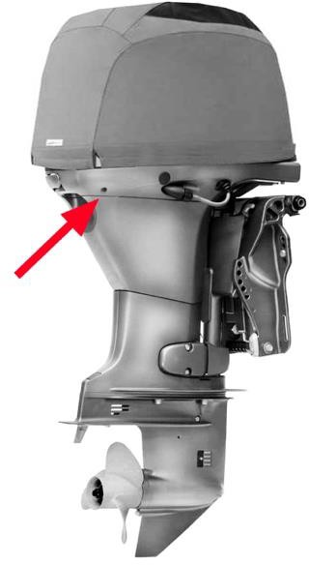
I
8
I
11
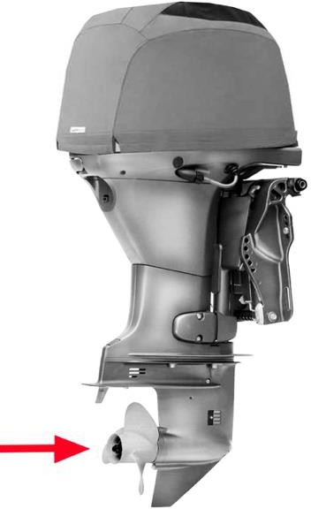
I
9
12
4 I I 5 |  |  |  |  |  |  |  |  |  |  | I I 6
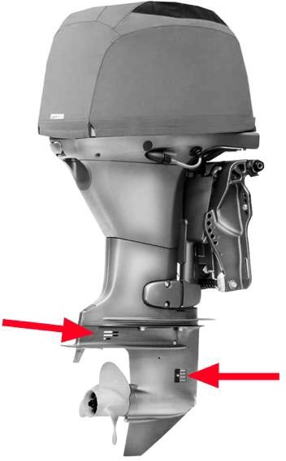 10
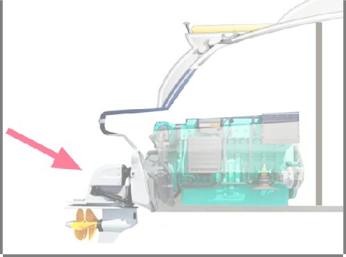
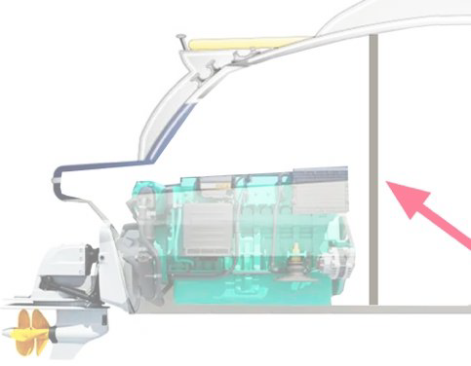
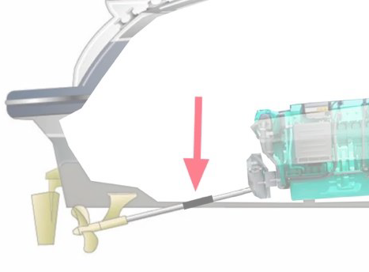
13 I I 14 I I 15
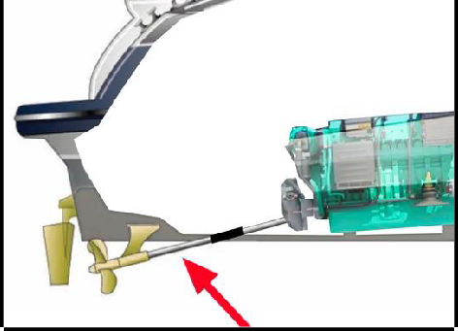
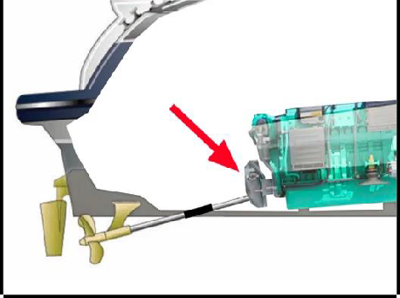
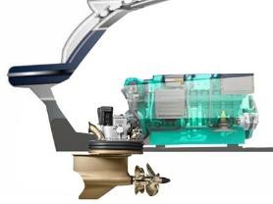
pagina 2 di 8
16 |  |  |  |  |  |  |  |  |  | 17 |  |  |  |  |  |  |  |  |  | 18

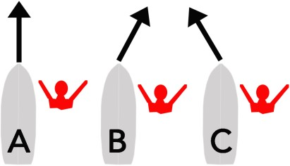 19 |  |  |  |  |  |  |  |  |  | 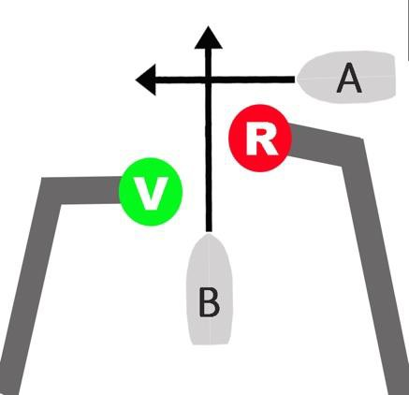 20 |  |  |  |  |  |  |  |  |  | 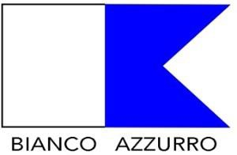 21

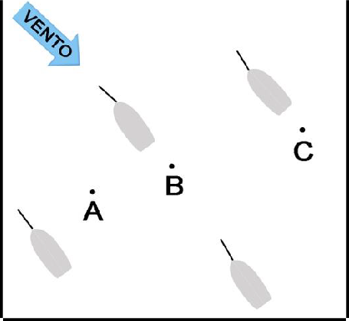
22 |  |  |  |  |  |  |  |  | 23 |  |  |  |  |  |  |  |  |  | 24

25 |  |  |  |  |  |  |  |  |  | 26 |  |  |  |  |  |  |  |  |  | 27
 |  |  |  |  |  |  |  |  |  |  |  |  |  |  |  |  |  |  | 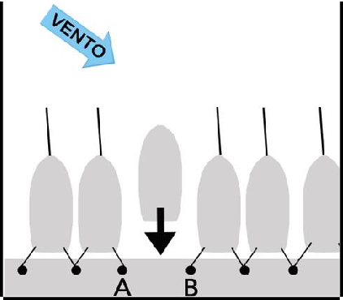
pagina 3 di 8
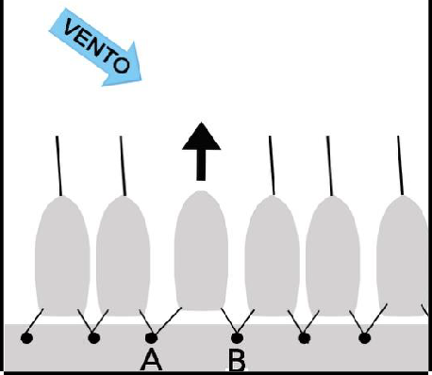
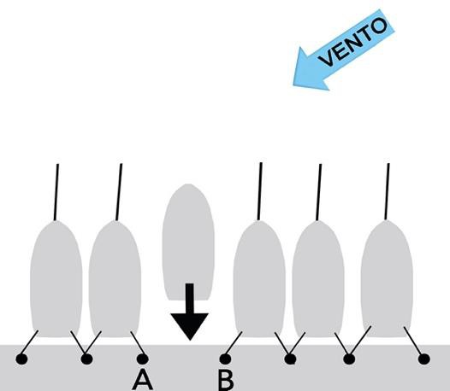 28 |  |  |  |  |  |  |  |  |  | 29 |  |  |  |  |  |  |  |  |  | 30
 |  |  |  |  |  |  |  |  |  |  |  |  |  |  |  |  |  |  | 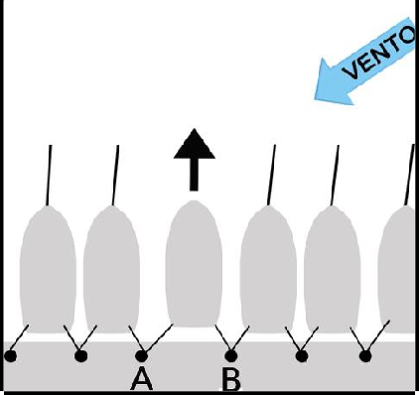

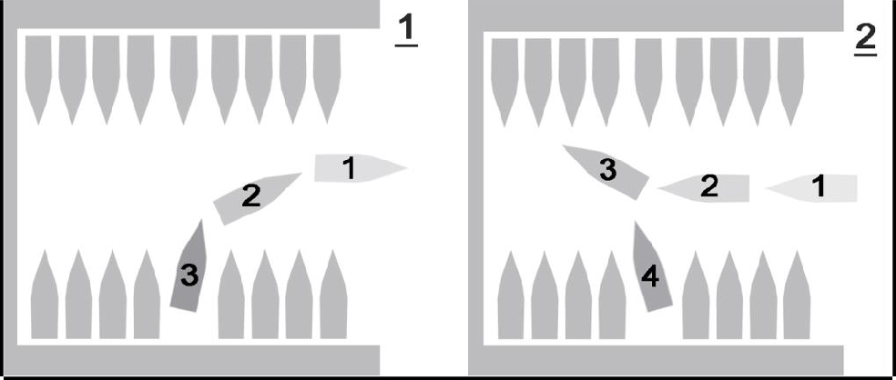
31 |  |  |  |  |  |  |  |  |  |  |  |  |  |  |  |  |  |  |  | 32

33

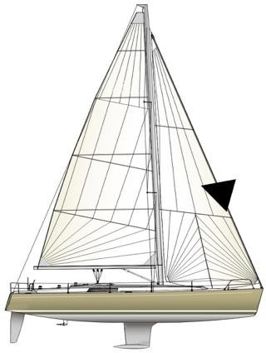 34 |  |  |  |  |  |  |  | 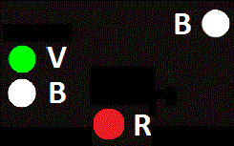 35 |  |  |  |  |  |  |  |  |  |  |  | 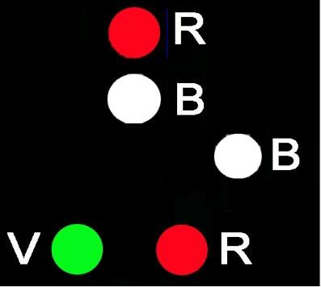 36
pagina 4 di 8
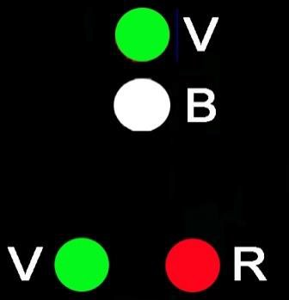 37 |  |  |  |  |  |  |  |  |  | 38 |  |  |  |  |  |  |  |  |  | 39

40 |  |  |  |  |  |  |  |  |  | 41 |  |  |  |  |  |  |  |  |  | 42

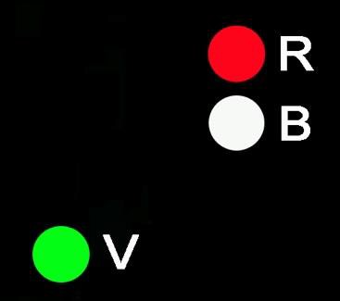 43 |  |  |  |  |  |  |  |  |  | 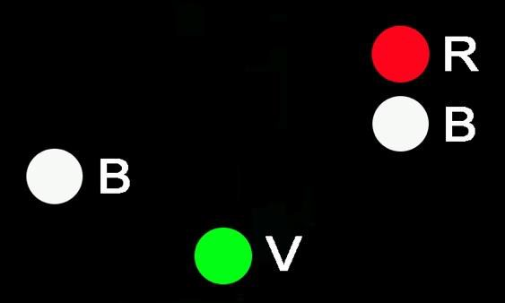 44 |  |  |  |  |  |  |  |  |  |  |  |  | 45

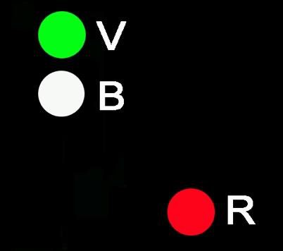 46 |  |  |  |  |  |  |  |  |  | 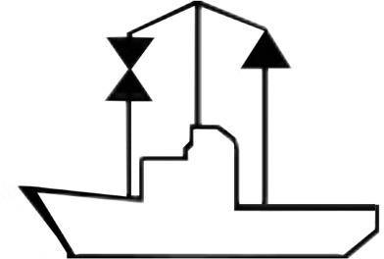 47 |  |  |  |  |  |  |  |  |  |  48

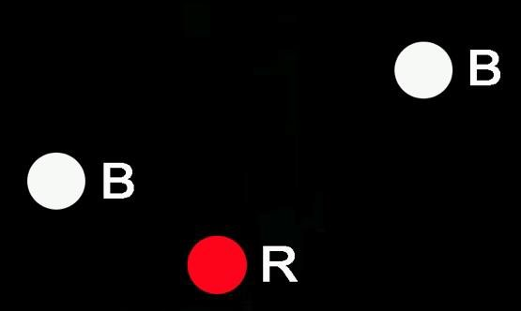
 49 |  |  |  |  |  |  |  |  |  | 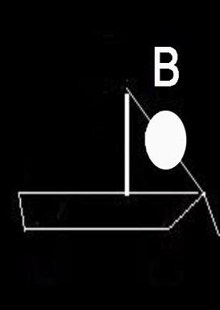 50 |  |  |  |  |  |  |  |  |  | 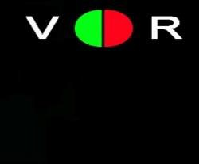 51
pagina 5 di 8
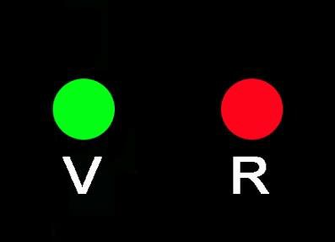 52 |  |  |  |  |  |  | 53 |  |  |  |  |  |  |  |  |  |  | 54

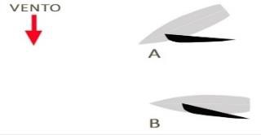
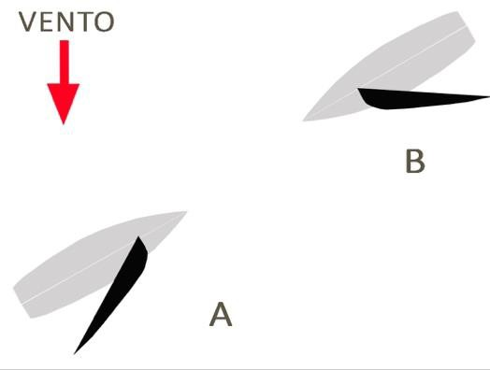 55 |  |  |  |  |  |  |  |  |  | 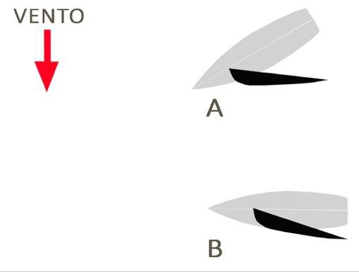 56 |  |  |  |  |  |  |  |  |  | 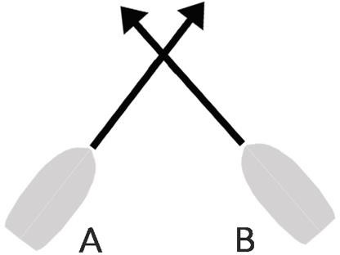 57

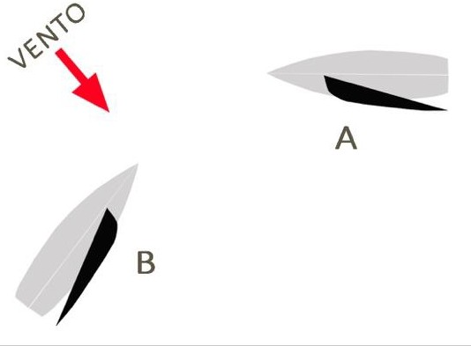 58 |  |  |  |  |  |  |  |  |  | 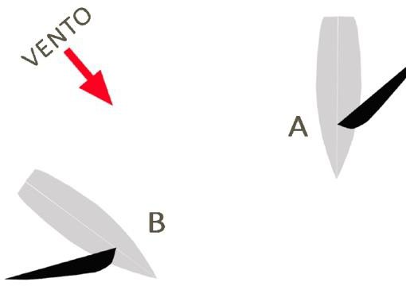 59 |  |  |  |  |  |  |  |  |  | 60

61 |  |  |  |  |  |  |  |  |  | 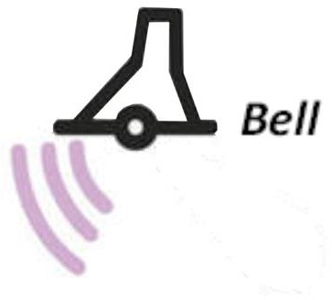 62 |  |  |  |  |  |  |  |  |  | 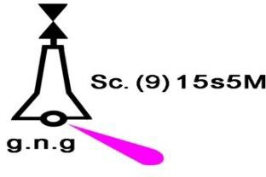 63

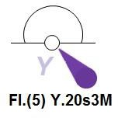
64 |  |  |  |  |  |  |  |  |  | 65 |  |  |  |  |  |  |  |  |  | 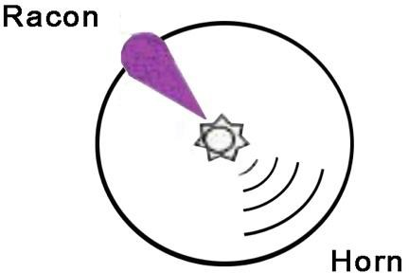 66
pagina 6 di 8
67 |  |  |  |  |  |  |  |  |  | 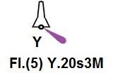 68 |  |  |  |  |  |  |  |  |  | 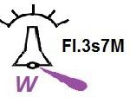 69

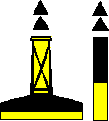 70 |  |  |  |  |  |  |  |  |  | 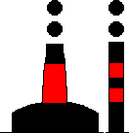 71 |  |  |  |  |  |  |  |  |  | 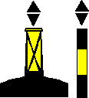 72

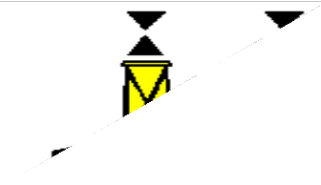 73 |  |  |  |  |  |  |  |  |  | 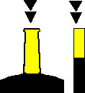 74 |  |  |  |  |  |  |  |  |  |  75

 76 |  |  |  |  |  |  |  |  |  | 77 |  |  |  |  |  |  |  |  |  | 78

 79 |  |  |  |  |  |  |  |  |  |  80 |  |  |  |  |  |  |  |  |  | 81
pagina 7 di 8
82 |  |  |  |  | 83 |  |  |  |  |  |  |  84 |  |  |  |  |  |  |  |  85

86 |  |  |  |  |  | 87 |  |  |  |  |  |  | 88 |  |  |  |  |  |  |  |  | 89

90 |  |  |  |  |  | 91 |  |  |  |  |  |  | 92 |  |  |  |  |  |  |  |  |  | 93


 94 |  |  |  |  |  |  |  |  |  | 95 |  |  |  |  |  |  |  |  |  | 96



97 |  |  |  |  |  |  |  |  |  |  98 |  |  |  |  |  |  |  |  |  | 99

100 |  |  |  |  |  | 101 |  |  |  |  |  | 102 |  |  |  |  |  |  |  |  | 103

pagina 8 di 8
QUIZ SU ELEMENTI DI CARTEGGIO NAUTICO
TESTO DELLA DOMANDA |  |  |  |  |  |  |  |  |  | RISPOSTA 1 |  |  |  | RISPOSTA 2 |  |  | RISPOSTA 3 |  |  |  |  |  |  | RISPOSTA 4 |  | RISPOSTA 5
SETTORE NORD OVEST ORIZZONTALE Partenza alle ore 09:00 da Capo di S. Andrea (Nord Isola d’Elba) diretti a Capo d'Enfola con velocità 5.5 nodi, considerando che il consumo orario del motore è pari a 10 l/h, determinare: quesito 1 : distanza quesito 2 : ora di arrivo quesito 3 : carburante da imbarcare quesito 4 : coordinate punto di partenza quesito 5 : coordinate punto di arrivo |  |  |  |  |  |  |  |  |  | 5.2 ÷ 5.8 M |  |  |  | 09:57÷10:03 |  |  | 12.3÷13.7 lt. |  |  |  |  |  |  | lat.42°(48’.2÷48'.8) N long.010°(08’.1÷08'.7) E |  | lat.42°(49’.4÷50'.0) N long.010°(15'.4÷16'.0) E
SETTORE NORD OVEST ORIZZONTALE Partenza da Capo di Poro (Sud Isola d’Elba) alle ore 11:00 diretti a Punta Morcone (Elba). La nostra velocità è di 5.7 nodi ed il consumo del motore è pari a 10 l/h, determinare: quesito 1 : distanza quesito 2 : ora di arrivo quesito 3 : carburante da imbarcare quesito 4 : coordinate punto di partenza quesito 5 : coordinate punto di arrivo |  |  |  |  |  |  |  |  |  | 5.4÷6.0 M |  |  |  | 11:57÷12:03 |  |  | 12.3÷13.7 lt. |  |  |  |  |  |  | lat. 42°(43’.3÷43'.9) N long.010°(14'.0÷14'.6) E |  | lat.42°(43’.6÷44'.2) N long.010°(21.’7÷22'.3) E
SETTORE NORD OVEST ORIZZONTALE Partenza da Isola Corbelli (Sud Isola d’Elba) alle ore 16:00 con una rotta per Capo di Poro. Tenendo conto che la nostra velocità è pari a 5.5 nodi, sapendo che il consumo medio del nostro motore è di 10 l/h, determinare: quesito 1 : distanza quesito 2 : ora di arrivo quesito 3 : carburante da imbarcare quesito 4 : coordinate punto di partenza quesito 5 : coordinate punto di arrivo |  |  |  |  |  |  |  |  |  | 5.2÷5.8 M |  |  |  | 16:57÷17:03 |  |  | 12.3÷13.7 lt. |  |  |  |  |  |  | lat.42°(42’.5÷43'.1) N long.010°(21’.4÷22'.0) E |  | lat. 42°(43’.3÷43'.9) N long.010°(14'.0÷14'.6) E
SETTORE NORD OVEST ORIZZONTALE Partenza da Punta di Fetovaia (Isola d’Elba) alle ore 08:00 diretti a Isola Corbelli con velocità di 6 nodi, sapendo che il consumo orario del motore è di 10 l/h, determinare: quesito 1 : distanza quesito 2 : ora di arrivo quesito 3 : carburante da imbarcare quesito 4 : coordinate punto di partenza quesito 5 : coordinate punto di arrivo |  |  |  |  |  |  |  |  |  | 8.7÷9.3 M |  |  |  | 09:27÷09:33 |  |  | 18.85÷20.15 lt. |  |  |  |  |  |  | lat.42°(43’.2÷43'.8) N long.010°(09’.2÷09'.8) E |  | lat.42°(42’.5÷43'.1) N long.010°(21’.4÷22'.0) E
Partenza da Marina di Campo (Sud Isola d’Elba) alle ore 08:00 con una rotta per Isola Corbelli dove bisogna arrivare alle ore 09:00 sapendo che il consumo orario del motore è di 10 l/h, determinare: quesito 1 : distanza quesito 2 : velocità quesito 3 : carburante da imbarcare quesito 4 : coordinate punto di partenza quesito 5 : coordinate punto di arrivo |  |  |  |  |  |  |  |  |  | 5.4÷6.0 M |  |  |  | 5.4÷6.0 n |  |  | 13 lt. |  |  |  |  |  |  | lat. 42°(44’.2÷44'.8) N long.010°(14’.0÷14'.6) E |  | lat.42°(42’.5÷43'.1) N long.010°(21’.4÷22'.0) E
QUIZ CARTEGGIO
TESTO DELLA DOMANDA |  |  |  |  |  |  |  |  |  | RISPOSTA 1 |  |  |  | RISPOSTA 2 |  |  | RISPOSTA 3 |  |  |  |  |  |  | RISPOSTA 4 |  | RISPOSTA 5
SETTORE NORD OVEST ORIZZONTALE Partenza alle ore 10:00 da Marciana Marina (fanale) diretti a Capo d'Enfola dove si vuole arrivare alle ore 10:30, sapendo che il motore ha un consumo orario di 10 l/h, determinare: quesito 1 : distanza quesito 2 : velocità quesito 3 : carburante da imbarcare quesito 4 : coordinate punto di partenza quesito 5 : coordinate punto di arrivo |  |  |  |  |  |  |  |  |  | 2.9÷3.5 M |  |  |  | 5.8÷7.0 n |  |  | 6.5 lt. |  |  |  |  |  |  | lat. 42° (48’.2÷48’.8) N long.010°(11’.5÷12'.1) E |  | lat.42°(49'.4÷50'.0) N long.010°(15’.4÷16'.0) E
 |  |  |  |  |  |  |  |  |  |  |  |  |  | 6.6÷7.8 n |  |  | 13 lt. |  |  |  |  |  |  | lat.42°(43’.8÷44'.4) N long.010°(16’.9÷17'.5) E |  | lat.42°(42’.5÷43'.1) N long.010°(21’.4÷22'.0) E
 |  |  |  |  |  |  |  |  |  |  |  |  |  | 08:57÷09:03 |  |  | 12.3÷13.7 lt. |  |  |  |  |  |  | lat. 42°(44’.2÷44'.8) N long.010°(14’.0÷14'.6) E |  | lat.42°(42’.5÷43'.1) N long.010°(21’.4÷22'.0) E
 |  |  |  |  |  |  |  |  |  |  |  |  |  | 3.2÷3.8 n |  |  | 26 lt. |  |  |  |  |  |  | lat. 42°(43’.3÷43'.9) N long.010°(14'.0÷14'.6) E |  | lat.42°(43’.2÷43'.8) N long.010°(09’.2÷09'.8) E
 |  |  |  |  |  |  |  |  |  |  |  |  |  | 5.4÷6.6 n |  |  | 6.5 lt. |  |  |  |  |  |  | lat.42°(49’.4÷50'.0) N long.010°(19’.5÷20'.1) E |  | lat.42°(49’.4÷50'.0) N long.010°(15’.4÷16'.0) E
...
 |  |  |  |  |  |  |  |  |  |  |  |  |  | RISPOSTA 2 |  |  | RISPOSTA 3 |  |  |  |  |  |  | RISPOSTA 4 |  | RISPOSTA 5
...

